Portada


PLAN ANTICORRUPCIÓN Y
DE ATENCIÓN AL CIUDADANO
Vigencia
2024

3. Rendición de cuentas
 | SEGUIMIENTO PLAN ANTICORRUPCIÓN Y DE ATENCIÓN AL CIUDADANO – PAAC 2024 DESDE LA OFICINA ASESORA DE AUDITORÍA INTERNA |  |  |  |  |  |  |  |  |  |  |  |  |  |  |  |  |  |  |  | Código: PI-F-30
 |  |  |  |  |  |  |  |  |  |  |  |  |  |  |  |  |  |  |  |  | Versión: 03

Componente No. 3. Rendición de Cuentas: Este componente facilita la comunicación doble vía entre la Institución y sus grupos de valor frente la gestión pública realizada y el control social sobre esta misma.
COMPONENTE 3. RENDICIÓN DE CUENTAS
Subcomponente | # | Actividad | Indicador | Meta | Fecha de inicio | Fecha de finalización | Área Responsable | % de Avance No. 1 | Primer Monitoreo Enero-Abril Planeación (Descripción) | Evaluación Oficina Asesora de Auditoría Interna (Descripción) | % de Avance No. 1 OAAI | % de Avance No. 2 | Segundo Monitoreo Mayo - Agosto Planeación (Descripción) | Evaluación agosto 2024 Oficina Asesora de Auditoría Interna (Descripción) | % de Avance No. 2 OAAI | % Avance No. 3 | Tercer Monitoreo Septiembre - Diciembre Planeación (Descripción) | Evaluación Oficina Asesora de Auditoría Interna (Descripción) | % de Avance No. 3 OAAI | % Máximo | % Total de Avance
Estrategia Rendición de Cuentas | 3.1 | Definir y Publicar la Estrategia de Rendición de Cuentas. | Estrategia definida y publicada en sitio web. | 1 | 2024-01-01 | 2024-01-31 | Líder: Dirección de Planeación. Acompaña: Dirección de Comunicaciones y Mercadeo. Secretaría General. | 100.00% | 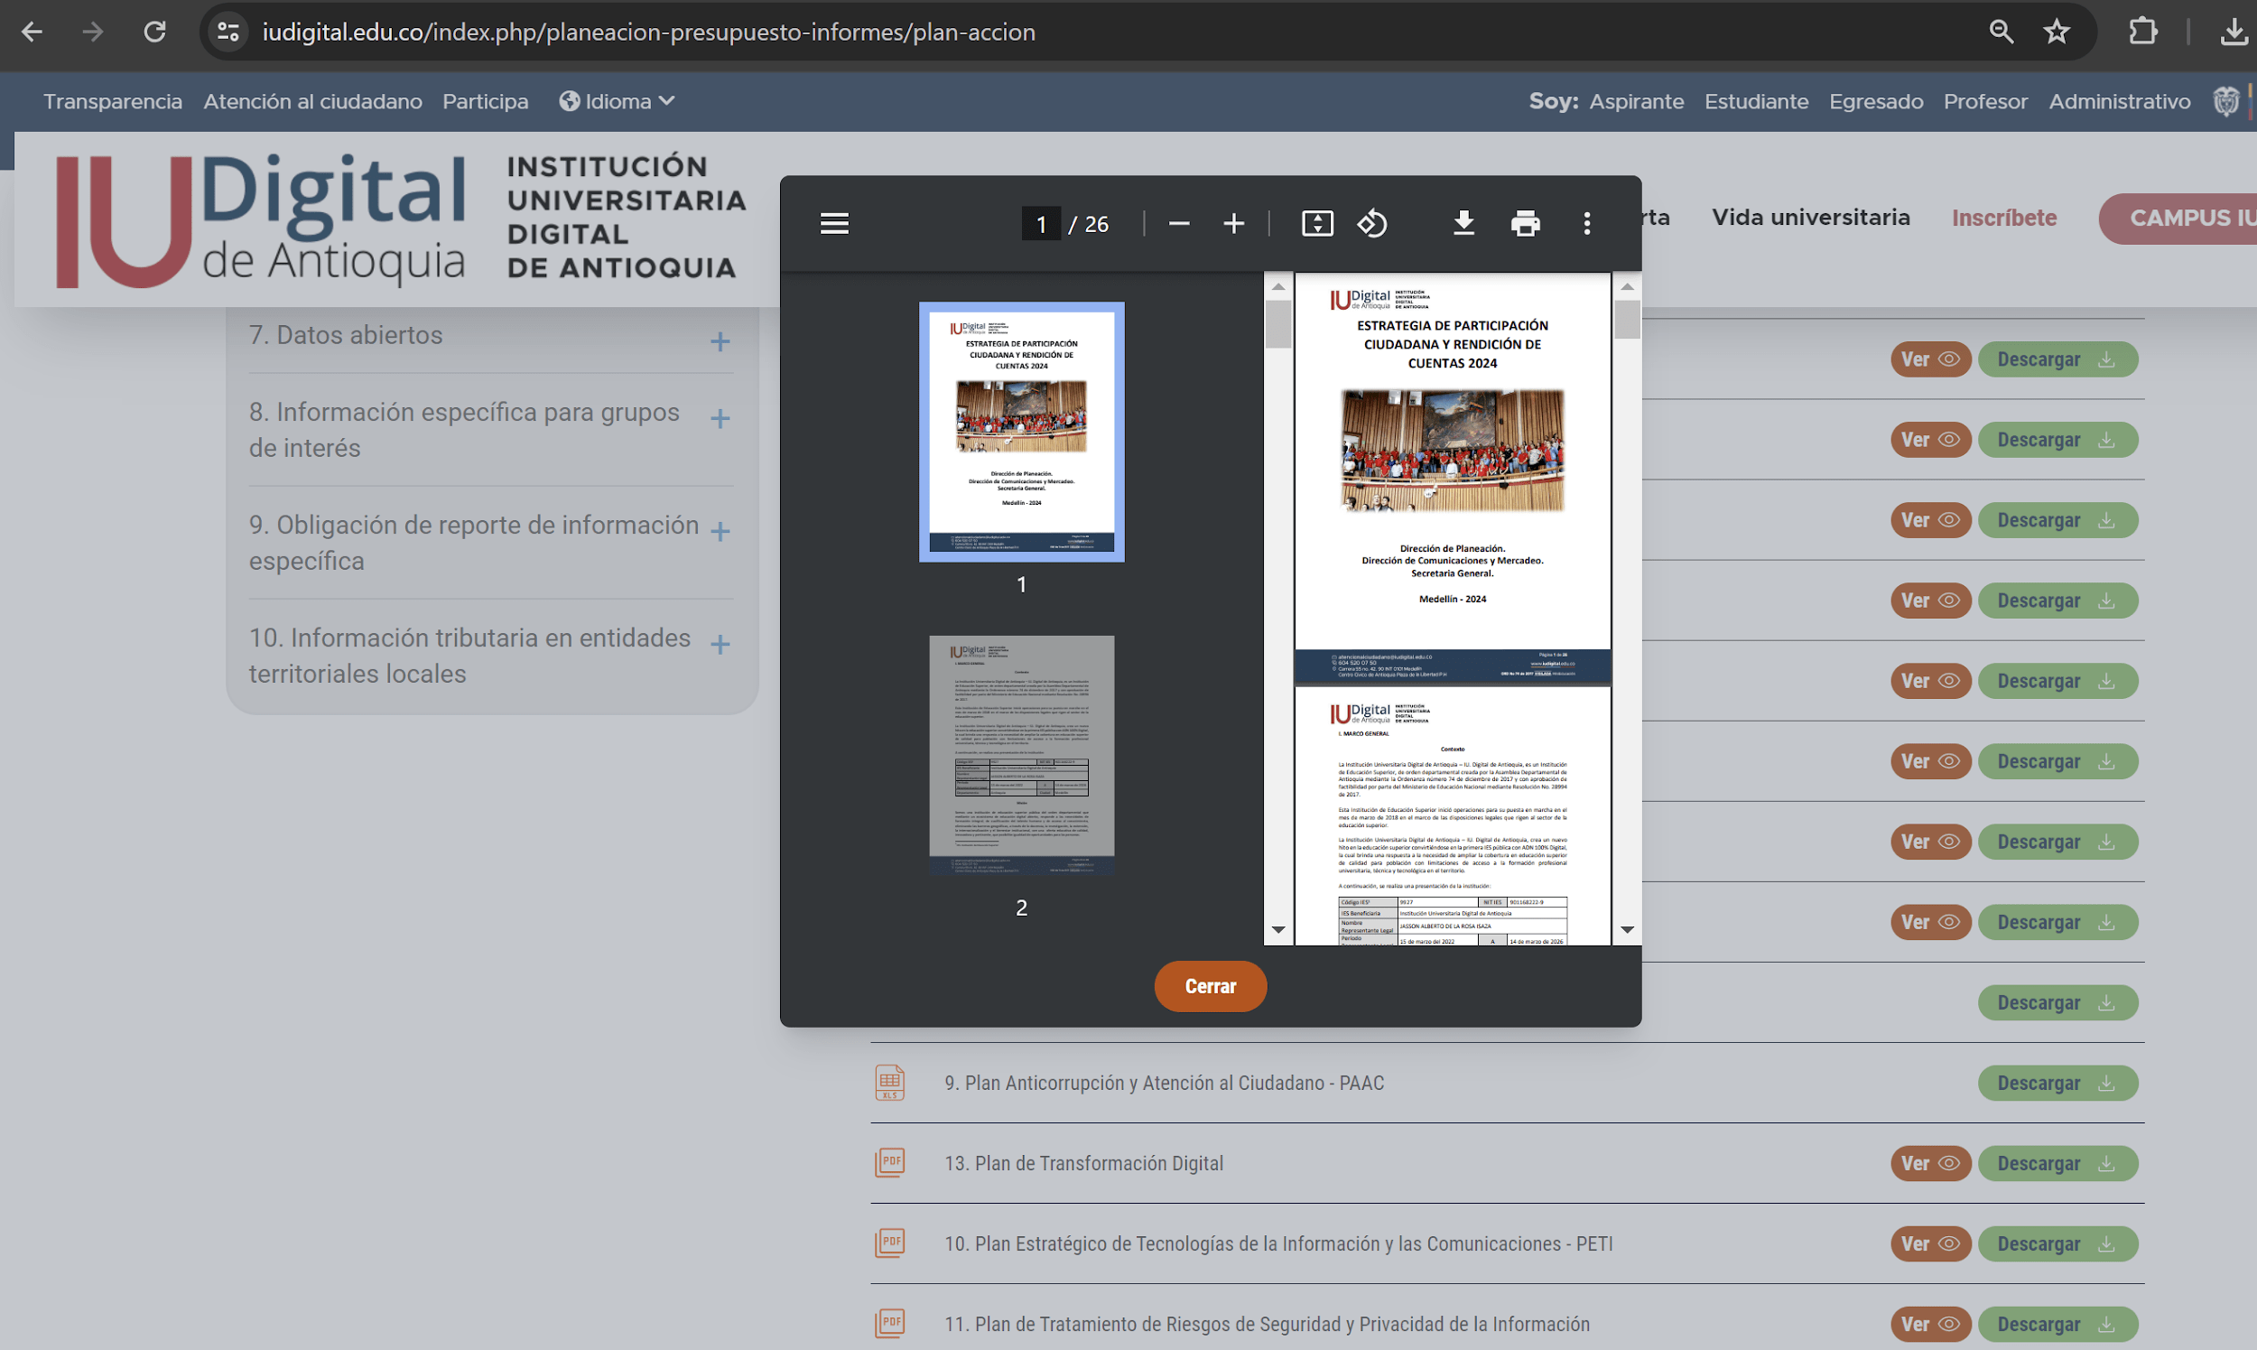 La Estrategia de Participación Ciudadana y Rendición de Cuentas es una acción que se desarrolla a inicio de cada vigencia en su totalidad y se encuentra disponible en el sitio web institucional, sesión "Transparencia", numeral 4.3 "Plan de Acción", documento PDF No. 14. La ruta es la siguiente: https://www.iudigital.edu.co/index.php/planeacion-presupuesto-informes/plan-accion | La oficina Asesora de Auditoría Interna, efectuó la confirmación proceso de publicación de la Estrategia de Participación Ciudadana y Rendición de Cuentas y se encuentra en el portal WEB Institucional en el siguiente link: https://www.iudigital.edu.co/index.php/planeacion-presupuesto-informes/plan-accion | 33.33% | 100.00% | Esta acción se cumplió en su totalidad conforme a seguimiento relacionado en cuatrimestre anterior. Disponible en el sitio web institucional, sesión "Transparencia", numeral 4.3 "Plan de Acción", documento PDF No. 14. La ruta es la siguiente: https://www.iudigital.edu.co/index.php/planeacion-presupuesto-informes/plan-accion | Desde la Oficina Asesora de Auditoría Interna se cercioró la publicación de la Estrategia de Participación Ciudadana y Rendición de Cuentas y se encuentra en el portal WEB Institucional de la IU. DIGITAL de Antioquia en el siguiente link: https://www.iudigital.edu.co/index.php/planeacion-presupuesto-informes/plan-accion | 33.33% |  |  |  |  | 100% | 66.7%
 | 3.2 | Estructurar y socializar los lineamientos sobre los reportes de información para la construcción del informe de gestión de la rendición de cuentas con los líderes de proceso. | Lineamientos estructurados y socializados. | 1 | 2024-01-01 | 2024-02-28 | Líder: Dirección de Planeación. | 100.00% | A través de correo electrónico se estableció las pautas para la entrega de información para la construcción del informe de gestión de la vigencia 2023, donde se tuvo en cuenta la metodología de construcción mensual de los informes del directivo. Con respecto a la información estratégica, esta se consolidó a través del seguimiento al Plan de Acción con corte a diciembre del año 2023, monitoreado y evaluado durante el mes de enero de 2024 por parte de las líneas de defensa. Los soportes se encuentran en: https://drive.google.com/drive/folders/1KuAeTo1WOh9FiLH2YMEzgPD2hLhX2UvY?usp=drive_link | Desde la Oficina Asesora de Auditoría Interna se verificaron las carpetas sobre la estructuración y socialización sobre los lineamientos y reportes de información para la construcción del informe de gestión de la rendición de cuentas con los líderes de proceso. Además, las carpetas de indicadores y cronograma de la rendición de cuenta dan cuenta del cumplimiento de la actividad. https://drive.google.com/drive/folders/1KuAeTo1WOh9FiLH2YMEzgPD2hLhX2UvY | 100.00% | 100.00% | Esta acción se cumplió en su totalidad conforme a seguimiento relacionado en cuatrimestre anterior. | Desde la Oficina Asesora de Auditoría Interna se evidencia que la actividad se cumplió en un 100% desde el primer seguimiento, el cual se realizó el cuatrimestre anterior. https://drive.google.com/drive/folders/1KuAeTo1WOh9FiLH2YMEzgPD2hLhX2UvY |  |  |  |  |  | 100% | 100.0%
 | 3.3 | Publicar el informe de gestión vigencia 2023 en el sitio web de la Institución. | Informe de Gestión vigencia 2023 publicado en sitio web. | 1 | 2024-01-01 | 2024-03-30 | Líder: Dirección de Planeación. | 100.00% | 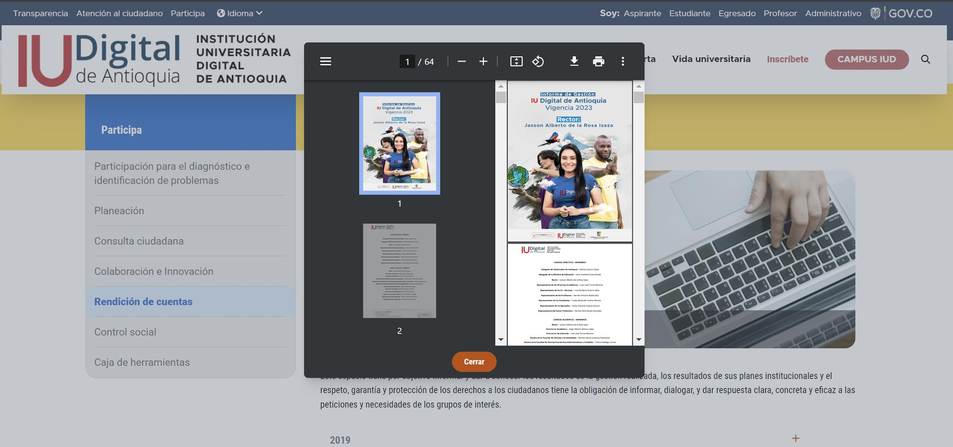 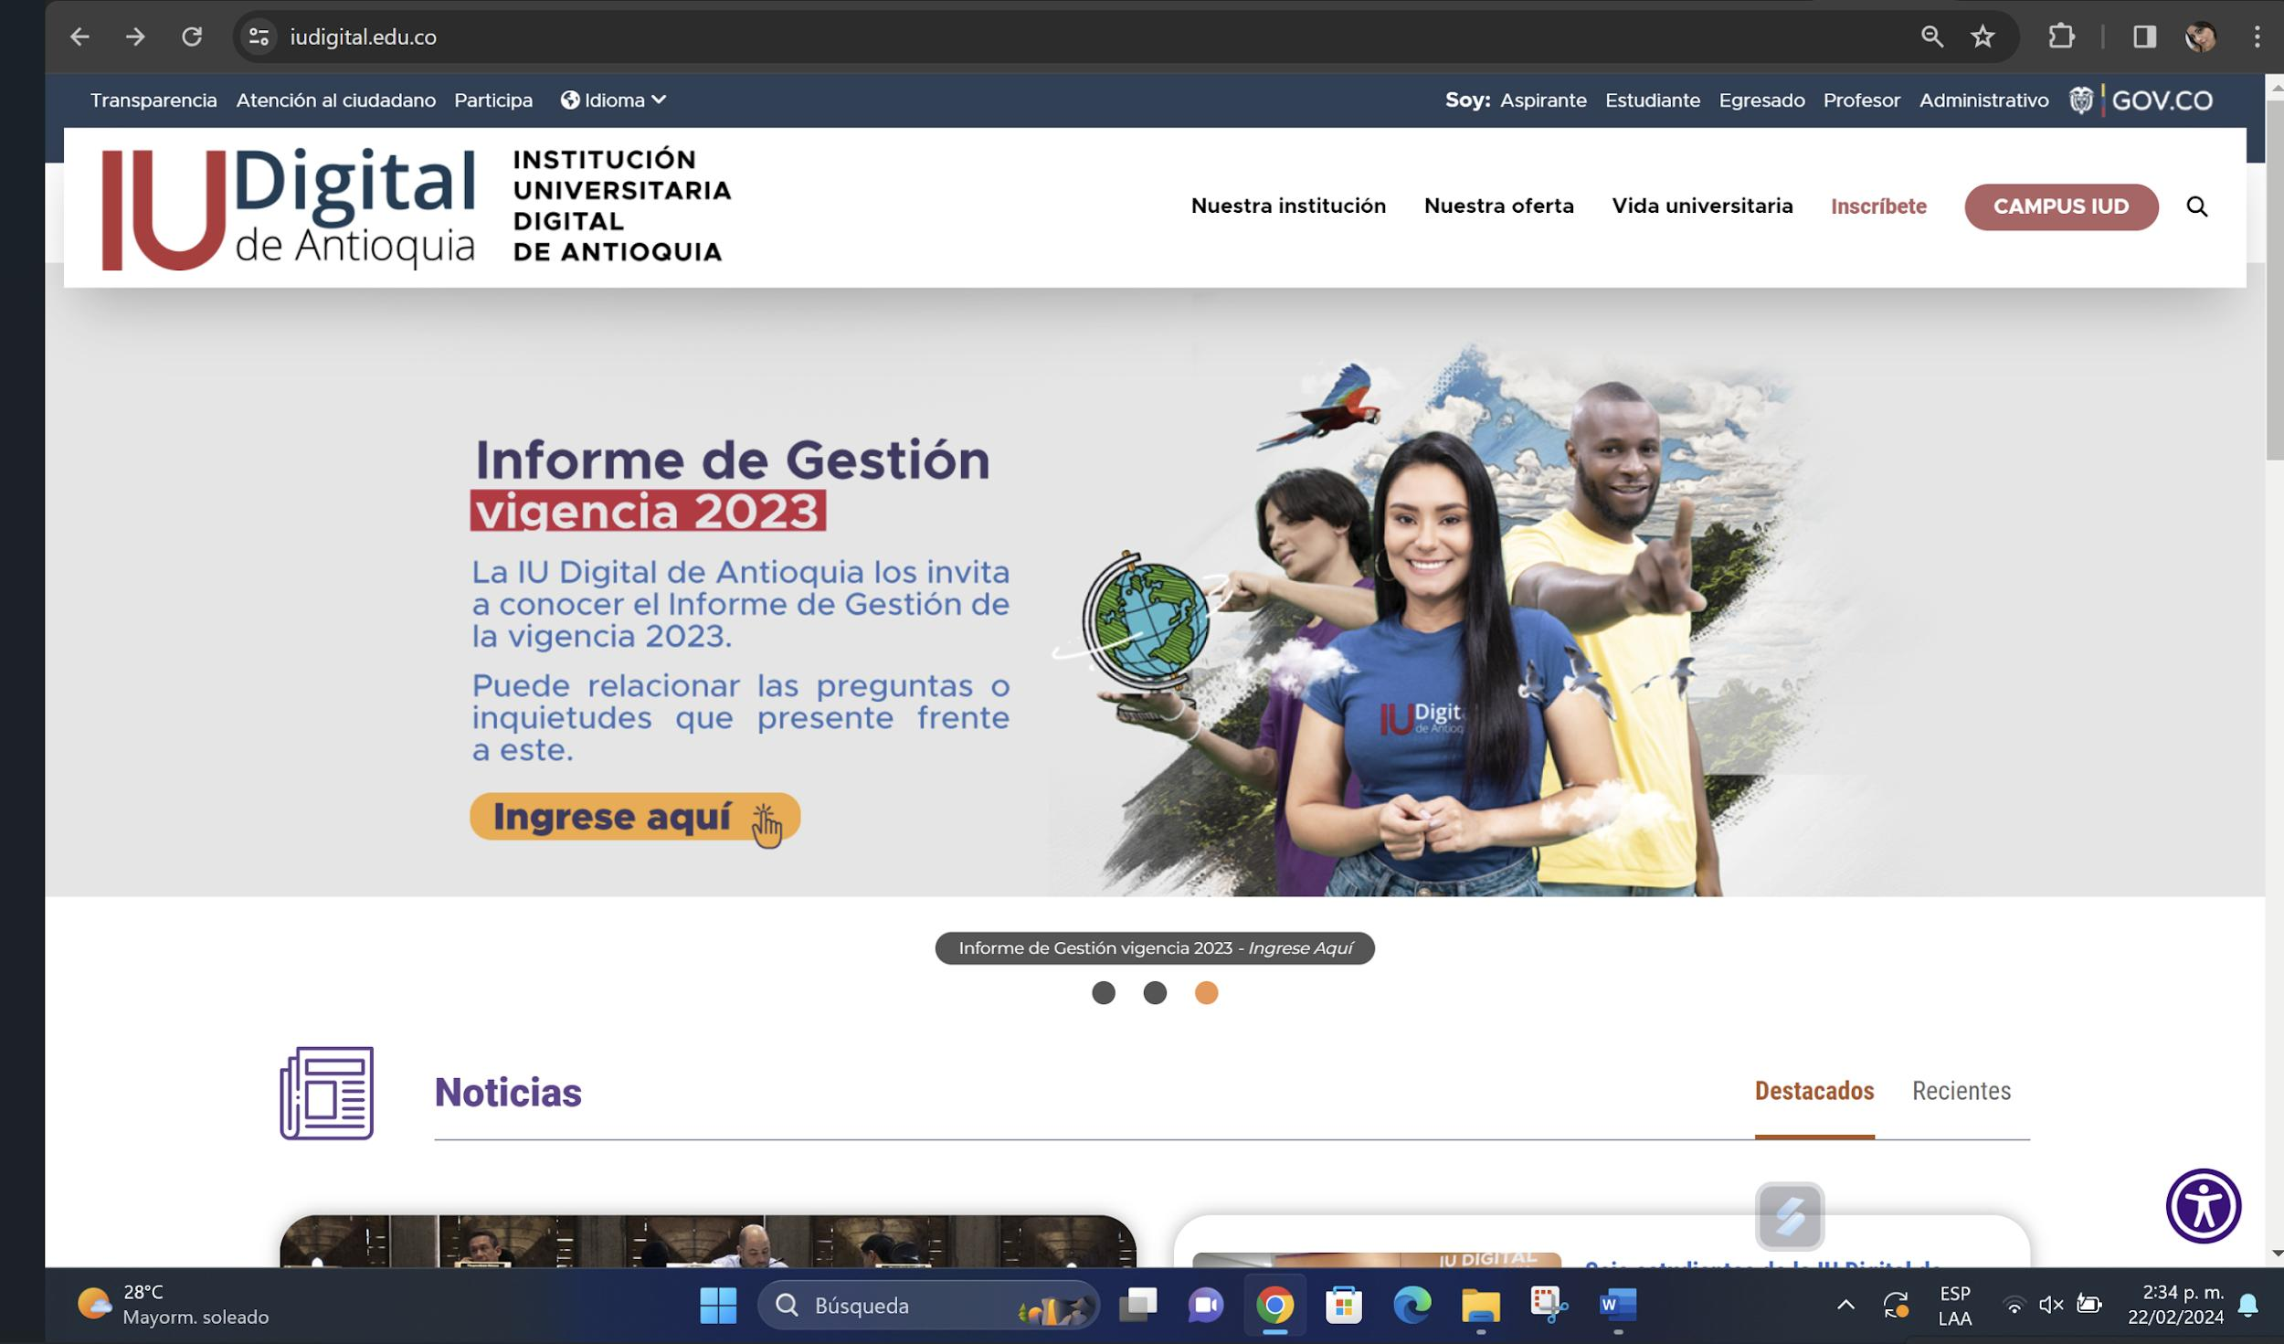 La publicación del Informe de Gestión de la vigencia 2023 se realizó con un mes de anticipación a la audiencia pública de rendición de cuentas, esto con el fin de que los grupos de valor conocieran los logros obtenidos y escalaron sus inquietudes previas al evento. El informe se visualiza en el sitio web a través del link: https://www.iudigital.edu.co/index.php/rendicion-de-cuentas | Desde la Oficina Asesora de Auditoría Interna comprobó que desde el portal WEB Institucional se cuenta con la publicación del informe de gestión vigencia 2023 y se puede evidenciar desde el siguiente Link: https://www.iudigital.edu.co/index.php/rendicion-de-cuentas | 100.00% | 100.00% | Esta acción se cumplió en su totalidad conforme a seguimiento relacionado en cuatrimestre anterior. El informe se visualiza en el sitio web a través del link: https://www.iudigital.edu.co/index.php/rendicion-de-cuentas | Desde la Oficina Asesora de Auditoría Interna se evidencia que la actividad se cumplió en un 100% desde el primer seguimiento, el cual se realizó el cuatrimestre anterior. https://www.iudigital.edu.co/index.php/rendicion-de-cuentas |  |  |  |  |  | 100% | 100.0%
 | 3.4 | Recepcionar inquietudes del informe de gestión de la vigencia 2023 de los grupos de valor y dar respuesta a las mismas previamente a la audiencia pública de rendición de cuentas (en caso de aplicar). | Documento con respuesta a las inquietudes presentadas. | 1 | 2024-01-01 | 2024-04-30 | Líder: Dirección de Planeación. | 100.00% | De forma previa, a través del formulario disponible para tal fin, se recepcionaron 2 felicitaciones y 3 inquietudes. Los soportes corresponden a "Formulario inquietudes previas a la Audiencia" e "Informe inquietudes RC vigencia 2023" y reposan en: https://drive.google.com/drive/u/4/folders/1KuAeTo1WOh9FiLH2YMEzgPD2hLhX2UvY | La oficina Asesora de Auditoría Interna contrastar las evidencias que se encuentran publicadas en el Drive, tales como Formulario de inquietudes, Lineamientos para la entrega de información, Informe de Ejecución del Plan de Acción, Informe de las inquietudes y el cronograma de la Audiencia Pública de Cuentas de la IU. Digital. Se evidencia desde el siguiente Link: https://drive.google.com/drive/u/0/folders/1KuAeTo1WOh9FiLH2YMEzgPD2hLhX2UvY | 100.00% | 100.00% | Esta acción se cumplió en su totalidad conforme a seguimiento relacionado en cuatrimestre anterior. Los soportesse encuentran a través del link: https://drive.google.com/drive/u/4/folders/1KuAeTo1WOh9FiLH2YMEzgPD2hLhX2UvY | Desde la Oficina Asesora de Auditoría Interna se evidencia que la actividad se cumplió en un 100% desde el primer seguimiento, el cual se realizó el cuatrimestre anterior. https://drive.google.com/drive/u/4/folders/1KuAeTo1WOh9FiLH2YMEzgPD2hLhX2UvY |  |  |  |  |  | 100% | 100.0%
 | 3.5 | Desarrollar espacio de rendición de cuentas Institucional. | Rendición de cuentas desarrollada. | 1 | 2024-03-01 | 2024-04-30 | Líder: Dirección de Planeación. Dirección de Comunicaciones y Mercadeo. | 100.00% |   El desarrollo de la Audiencia Pública de Rendición de Cuentas vigencia 2023 se ejecutó el 22 de marzo de 2024 en el auditorio de la IU. Digital, Nodo Subregional Valle de Aburrá, donde se realizó el programa en directo a través del canal de televisión de Teleantioquia y se dispuso adicionalmente de 3 mecanismos de contacto con los grupos de valor y organismos de control, correspondientes al correo institucional pparticipacion ciudadana@iudigital.edu.co, la línea de WhatsApp 3207217372 y el canal de YouTube IU Digital de Antioquia: https://www.youtube.com/watch?v=n66cASZ4GZo | La Oficina Asesora de Auditoría Interna comprobó que la rendición pública de cuentas se llevó a cabo el día 22 de marzo a las 9am en las instalaciones de la IU. Digital y en transmisión por Teleantioquia. Se evidencia con el pantallazo y el siguiente Link: https://www.youtube.com/watch?v=n66cASZ4GZo | 100.00% | 100.00% | Esta acción se cumplió en su totalidad conforme a seguimiento relacionado en cuatrimestre anterior. | Desde la Oficina Asesora de Auditoría Interna se evidencia que la actividad se cumplió en un 100% desde el primer seguimiento, el cual se realizó el cuatrimestre anterior. https://www.youtube.com/watch?v=n66cASZ4GZo |  |  |  |  |  | 100% | 100.0%
 | 3.6 | Evaluar, verificar y publicar los resultados de la implementación de la estrategia de rendición de cuentas. | Documento con resultados obtenidos de la Rendición de Cuentas publicado en sitio web institucional. | 1 | 2024-03-01 | 2024-05-30 | Líder: Dirección de Planeación. | 100.00% | 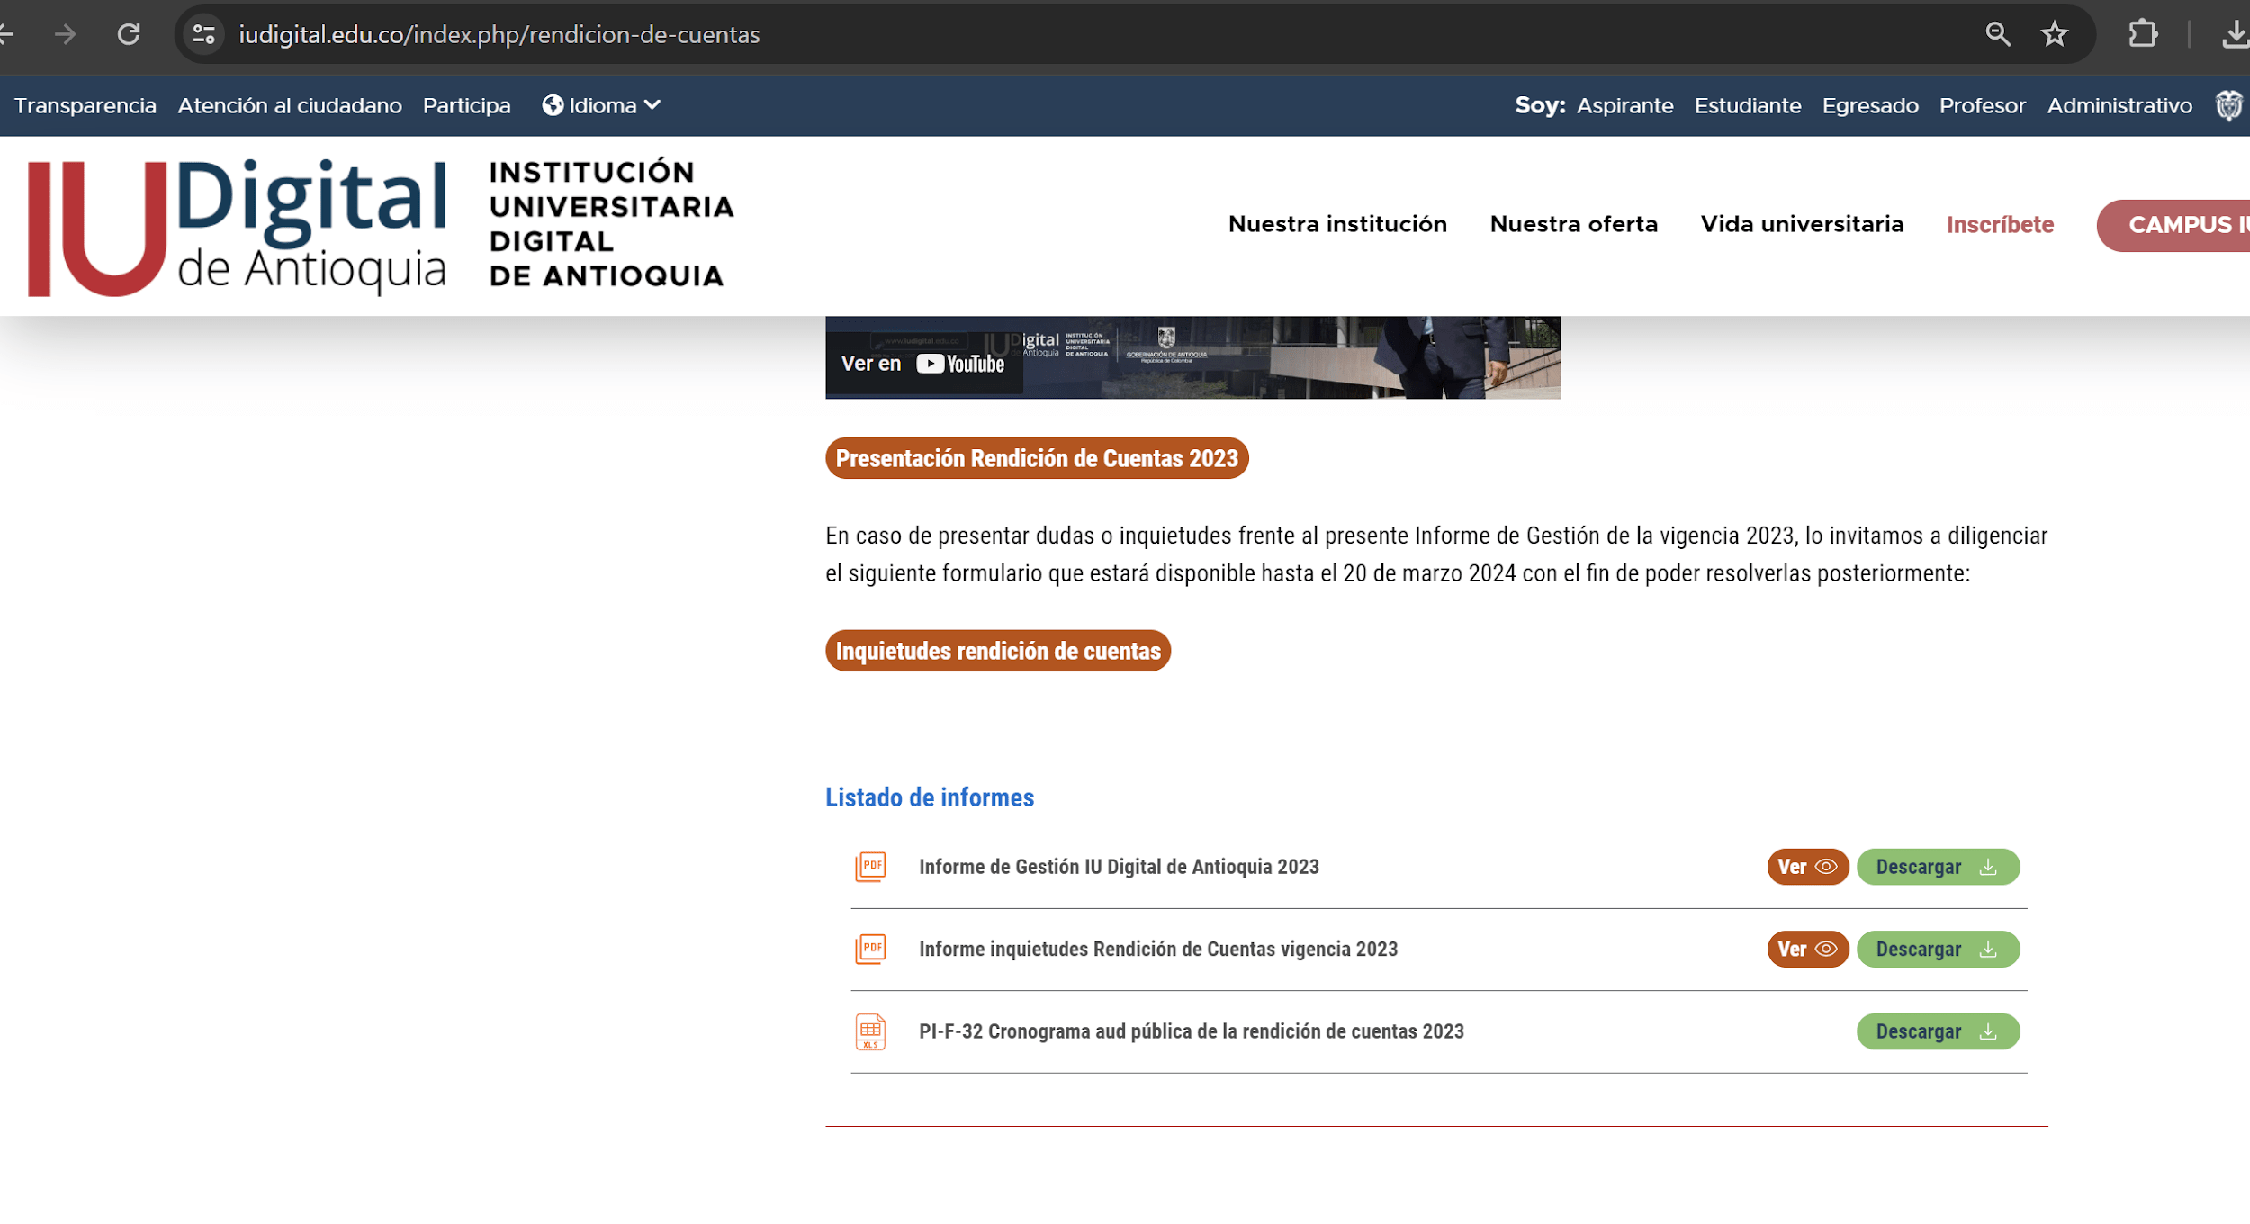 Se publicó en el sitio web Institucional, las respuestas de la Audiencia Pública de Rendición de Cuentas vigencia 2023, donde se describe a qué corresponde el ejercicio, que actividades previas y en sitio se ejecutaron durante el evento. La información se encuentra disponible en: https://www.iudigital.edu.co/index.php/rendicion-de-cuentas | La oficina Asesora de Auditoría Interna contrastar las evidencias que se encuentran publicadas en el Drive, tales como Formulario de inquietudes, Lineamientos para la entrega de información, Informe de Ejecución del Plan de Acción, Informe de las inquietudes y el cronograma de la Audiencia Pública de Cuentas de la IU. Digital. Se evidencia desde el siguiente Link: https://drive.google.com/drive/u/0/folders/1KuAeTo1WOh9FiLH2YMEzgPD2hLhX2UvY | 100.00% | 100.00% | Esta acción se cumplió en su totalidad conforme a seguimiento relacionado en cuatrimestre anterior. La información se encuentra disponible en: https://www.iudigital.edu.co/index.php/rendicion-de-cuentas | Desde la Oficina Asesora de Auditoría Interna se evidencia que la actividad se cumplió en un 100% desde el primer seguimiento, el cual se realizó el cuatrimestre anterior. https://www.iudigital.edu.co/index.php/rendicion-de-cuentas |  |  |  |  |  | 100% | 100.0%
Información disponible con atributos de calidad y en lenguaje claro | 3.7 | Revisar y actualizar (en caso de aplicar) la Información general dirigida a la ciudadanía en la página web institucional. | Página web actualizada con la información de interés a los grupos de valor. | 10 | 2024-01-01 | 2024-12-31 | Líder: Dirección de Planeación. Acompaña: Dirección de Comunicaciones y Mercadeo. Dirección de Tecnología. Líderes de Proceso. | 33.33% | El sitio web institucional se encuentra en permanente actualización y difusión de información de interés a la comunidad a través de sus diversas sesiones. Como ejemplos se pueden citar el inicio al cargar la página, donde a través de banner y diferentes piezas se brinda información. También se visualiza en este mismo un espacio para noticias, donde se evidencia la fecha de publicación de estas. Constantemente se actualiza la información requerida en el menú de "Transparencia". El link del sitio web corresponde a: https://www.iudigital.edu.co/index.php | Desde la Oficina Asesora de Auditoría Interna se verificó la publicación y difusión de la información de interés a los usuarios internos y externos en el portal WEB Institucional que a través de las diferentes piezas se brinda información de interés a toda los grupos de valor. Se evidencia en el siguiente Link: https://www.iudigital.edu.co/ | 33.33% | 33.33% | La página web corresponde a un canal institucional donde permanentemente se actualiza la información de interés por parte de los grupos de valor, donde se cita como ejemplo, lo relacionado con la oferta académica, la información que reposa en el menú de "Transparencia" y "Participa", y también se publican banners en el menú principal para informar actividades o datos relevantes que se encuentran vigente de la Institución (admitidos, renovación de matrículas, encuestas, etc). Adicionalmente, se cuenta con micrositio web de "Atención al Ciudadano", donde están disponibles los trámites y otros procedimientos administrativos para la comunidad, como también se trámitan las peticiones, quejas, reclamos, solicitudes, felicitaciones y denuncias por medio de la opción "Siempre PQRSFD". Lo anterior, puede visualizarse directamente en el sitio web institucional a través del link: https://www.iudigital.edu.co/index.php | Desde la oficina Asesorá de Auditoría Interna se cuenta desde la Portal WEB institucional se en cuentra con toda la la información actualizada a los grupos de interés y comunidad en general con lo relacionado a la oferta académica y demás información relevante de Atención ala Ciudadania, donde están disponibles los trámites para matricula , trámites de PQRSFD. Se evidencia a través del siguiente link: https://www.iudigital.edu.co/index.php | 33.3% |  |  |  |  | 100% | 66.7%
Diálogos de doble vía | 3.8 | Establecer los espacios de participación con los grupos de valor virtuales o presenciales para canalizar las propuestas ciudadanas. | Espacios de participación desarrollados. | 1 | 2024-01-01 | 2024-12-31 | Líder: Dirección de Planeación. Acompaña: Dirección de Comunicaciones y Mercadeo. Secretaría General. | 100.00% | 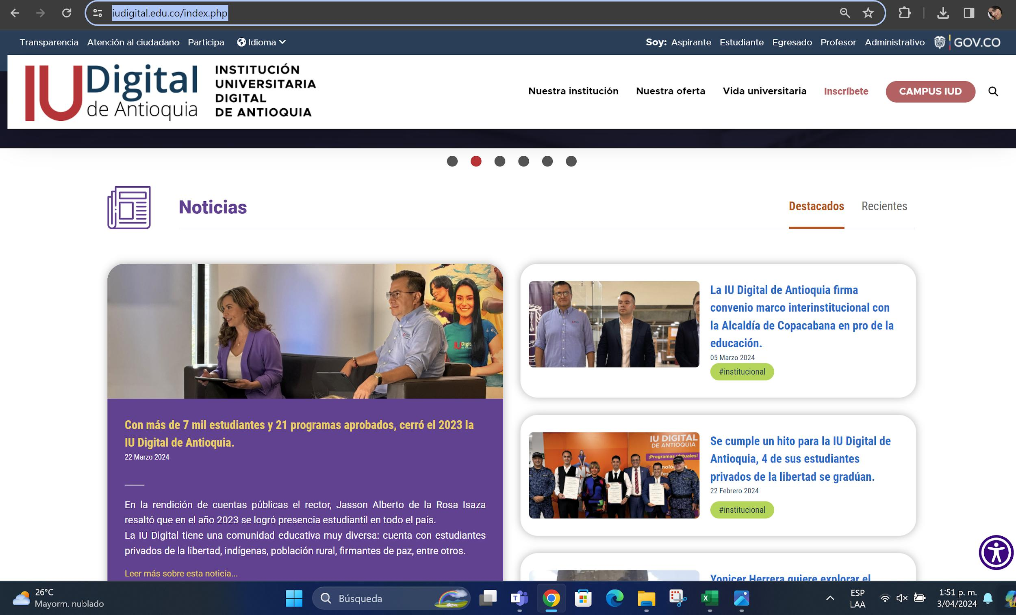   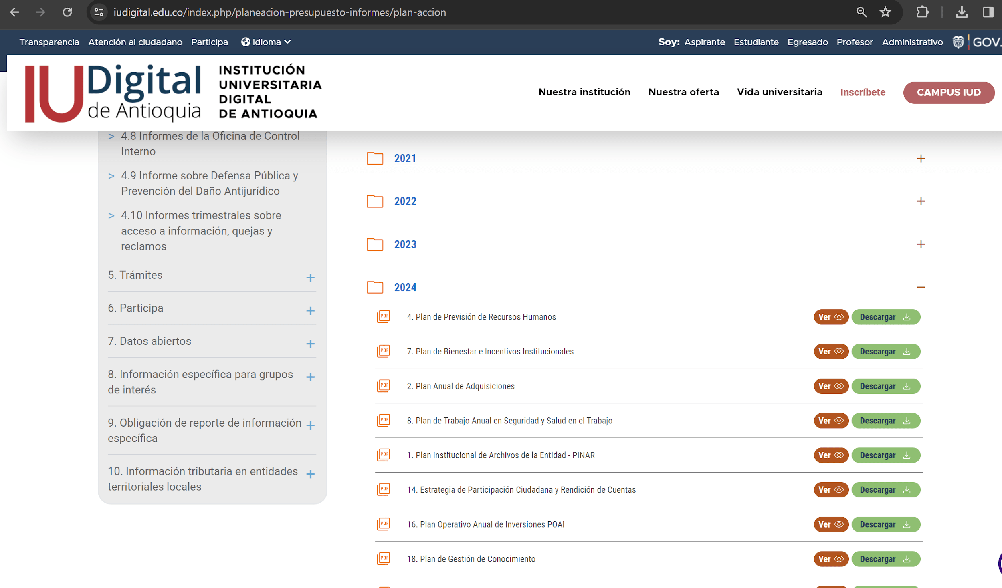 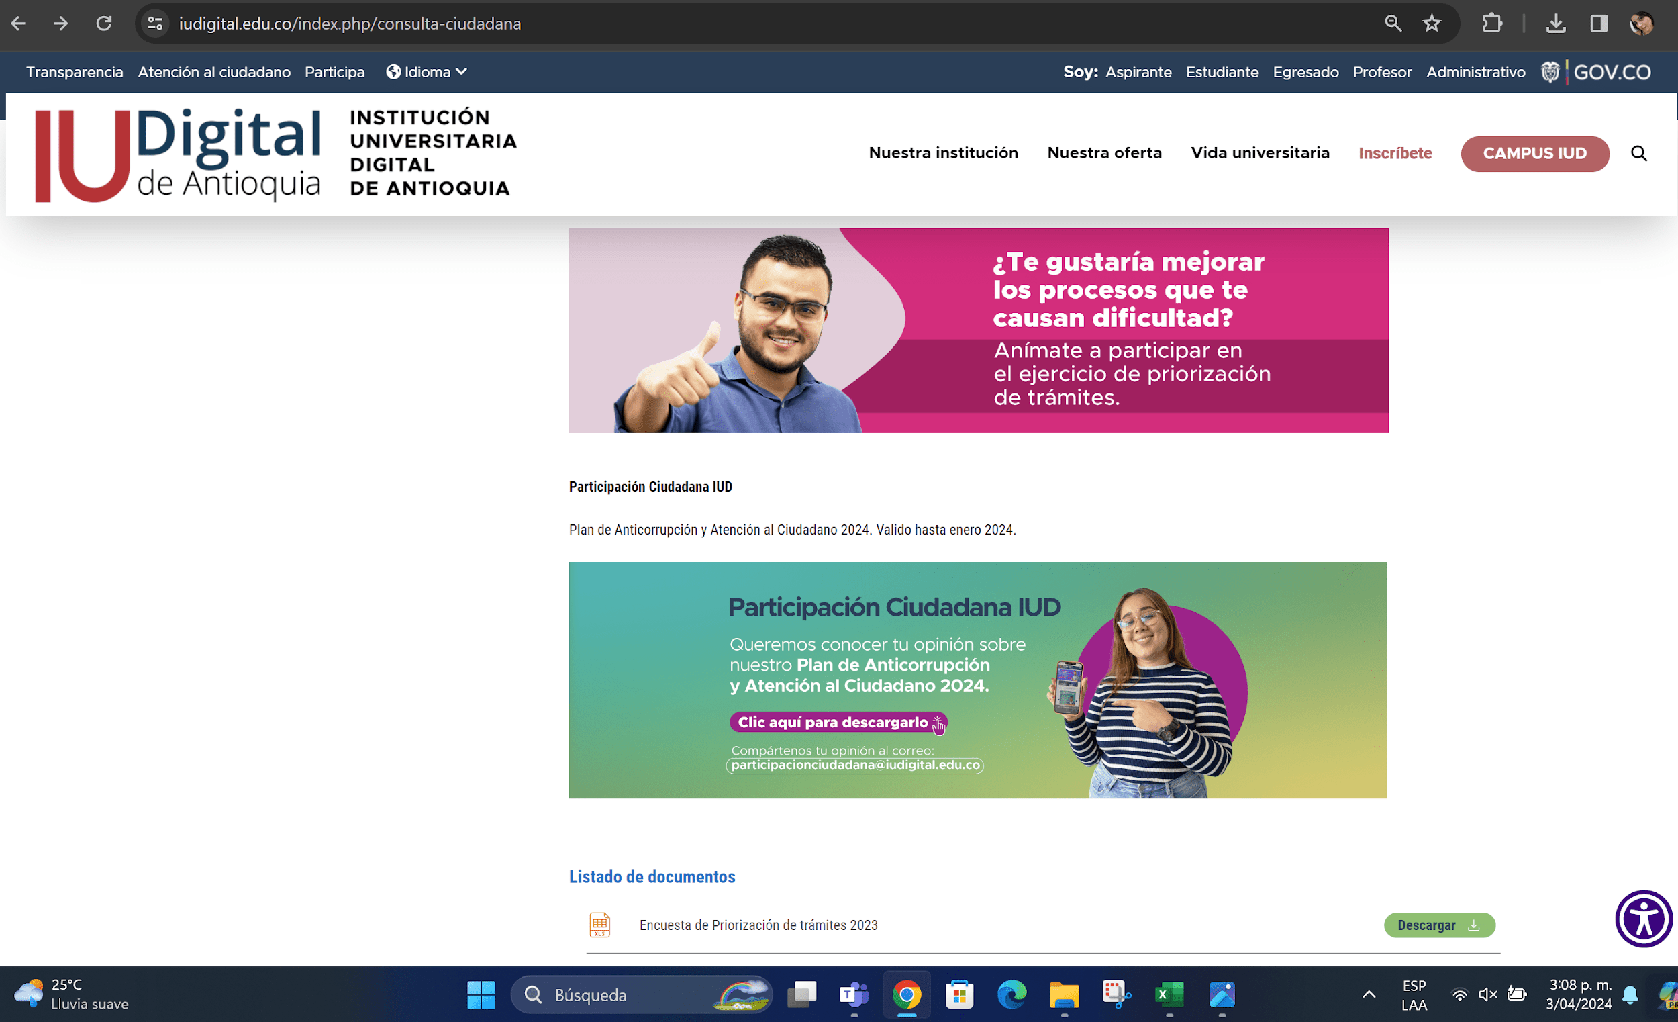 Se cuenta con un espacio en el sitio web Institucional denominado "Participa- "Consulta ciudadana", donde se promueve la participación de los grupos de valor con respecto a los proyectos, planes, programas y trámites. En lo corrido de esta vigencia se solicitó la opinión de los ciudadanos con respecto al Plan de Anticorrupción y Atención al Ciudadano con el fin de desarrollar el objetivo descrito con anterioridad. La ruta para consultar el menú es la siguiente: https://www.iudigital.edu.co/index.php/consulta-ciudadana | La oficina Asesora de Auditoría Interna se evidenció que la IU. DIGITAL cuenta con un espacio de participación busca conocer los comentarios, sugerencias, propuestas, y/o aportes de los ciudadanos con respecto a los proyectos normativos, políticas, planes, proyectos y trámites adelantados por la IU Digital https://www.iudigital.edu.co/index.php/consulta-ciudadana | 33.33% | 100.00% | De acuerdo con seguimiento de cuatrimestre anterior, se continúa con la misma estrategia a través del sitio web institucional del menú "Participa- Consulta ciudadana": https://www.iudigital.edu.co/index.php/consulta-ciudadana | Desde la Oficina Asesora de Auditoría Interna se verificó que la IU. Digital de Antioquia, continua con un espacio de participación, el cual busca conocer los comentarios, sugerencias, propuestas, y/o aportes de los ciudadanos con respecto a los proyectos normativos, políticas, planes, proyectos y trámites para la comunida en general y grupos de interes. https://www.iudigital.edu.co/index.php/consulta-ciudadana | 33.3% |  |  |  |  | 100% | 66.7%
 | 3.9 | Implementar mejoras fruto de los resultados obtenidos en los espacios de participación con los grupos de valor (en caso de aplicar) | Documento con análisis de los resultados obtenidos de los espacios de participación. | 1 | 2024-01-01 | 2024-12-31 | Líder: Dirección de Planeación. Acompaña: Dirección de Comunicaciones y Mercadeo. Secretaría General. | 100.00% | Para el ejercicio de socialización del Plan de Anticorrupción y Atención al Ciudadano descrito en el numeral 3.8 del presente componente, no se recibieron interacciones por parte de los grupos de valor. | Desde la Oficina Asesora de Auditoría Interna y de acuerdo al seguimiento realizado por la Dirección de Planeación no se recibieron sugerencias ni solicitudes por parte de los grupos de valor. |  | N/A | Para el presente cuatrimestre, no aplican mejoras. Se realizó actividad citada en seguimiento anterior. | Desde la Oficina Asesora de Auditoría Interna y de acuerdo al seguimiento realizado por la Dirección de Planeación no se recibieron sugerencias ni solicitudes por parte de los grupos de valor para el segundo cuatrimestre del 2024 |  |  |  |  |  | 100% | 0.0%

 |  |  |  |  |  |  |  |  |  |  |  |  |  |  |  |  |  |  | Porcentaje de avance cumplimiento del componente: |  | 77.8%

Firma evaluador del Plan |  | Jefe Oficina Asesora de Auditoría Interna

4. Servicio al ciudadano
 | SEGUIMIENTO PLAN ANTICORRUPCIÓN Y DE ATENCIÓN AL CIUDADANO – PAAC 2024- DESDE LA OFICINA ASESORA DE AUDITORÍA INTERNA |  |  |  |  |  |  |  |  |  |  |  |  |  |  |  |  |  |  |  | Código: PI-F-30
 |  |  |  |  |  |  |  |  |  |  |  |  |  |  |  |  |  |  |  |  | Versión: 03

Componente No. 4. Servicio al Ciudadano: Este componente permite garantizar la calidad y el acceso a los trámites y servicios que ofrecen la Institución para mejorar la relación con el ciudadano y fortalecer los canales de comunicación.
COMPONENTE 4: SERVICIO AL CIUDADANO
Subcomponente | # | Actividad | Indicador | Meta | Fecha de inicio | Fecha de finalización | Área Responsable | % de Avance No. 1 | Primer Monitoreo Enero-Abril Planeación (Descripción) | Evaluación Oficina Asesora de Auditoría Interna (Descripción) | % de Avance No. 1 OAAI | % de Avance No. 2 | Segundo Monitoreo Mayo - Agosto Planeación (Descripción) | Evaluación agosto 2024 Oficina Asesora de Auditoría Interna (Descripción) | % de Avance No. 2 OAAI | % Avance No. 3 | Tercer Monitoreo Septiembre - Diciembre Planeación (Descripción) | Evaluación Oficina Asesora de Auditoría Interna (Descripción) | % de Avance No. 3 OAAI | % Máximo | % Total de Avance
Estrategia de Participación Ciudadana | 4.1 | Definir y Publicar la Estrategia de Participación Ciudadana. | Estrategia definida y publicada en sitio web. | 1 | 2024-01-01 | 2024-01-31 | Líder: Dirección de Planeación. Acompaña: Dirección de Comunicaciones y Mercadeo. Secretaría General. Líderes de proceso. | 100.00% | Se realizó satisfactoriamente la estrategia de participación ciudadana para el año 2024 y la misma fue adoptada mediante la Resolución Rectoral 202401941 del 30 de enero del 2024. Se encuentra disponible en el portal web en el menú "Transparencia", ítem 4.3 Plan de Acción: https://www.iudigital.edu.co/pdfs//transparencia/Planes%20de%20Accion/2024/14.%20Estrategia%20de%20Participaci%C3%B3n%20Ciudadana%20y%20Rendici%C3%B3n%20de%20Cuentas.pdf | Desde la Oficina Asesora de Auditoría Interna se verificó la definición y la publicación de la estrategia de Participación ciudadana como principio de transparencia, procesos de rendición de cuentas, establecer una comunicación bidireccional prioritaria con los grupos de valor, enfocándose especialmente en abordar temas relacionados con la gestión y los resultados obtenidos por la IU. Digital Se evidencia con el siguiente Link: https://www.iudigital.edu.co/pdfs//transparencia/Planes%20de%20Accion/2024/14.%20Estrategia%20de%20Participaci%C3%B3n%20Ciudadana%20y%20Rendici%C3%B3n%20de%20Cuentas.pdf | 100.00% | 100.00% | Esta acción se cumplió en su totalidad conforme a seguimiento relacionado en cuatrimestre anterior. | Desde la Oficina Asesora de Auditoría Interna se evidencia que la actividad se cumplió en un 100% desde el primer seguimiento, el cual se realizó el cuatrimestre anterior. |  |  |  |  |  | 100% | 100.0%
 | 4.2 | Desarrollar espacio de participación ciudadana. | Espacio de participación ejecutado. | 1 | 2024-01-01 | 2024-12-31 | Líder: Dirección de Planeación. Acompaña: Dirección de Comunicaciones y Mercadeo. Secretaría General. Líderes de proceso. | 100.00% | A la fecha se realizaron dos actividades relacionadas con la participación ciudadana de nuestra institución. 1. Socialización para revisión del PAAC. 2. Audiencia Pública de Rendición de Cuentas. Las evidencias se encuentran disponibles en: 1.https://drive.google.com/file/d/15TwN2WDYCBxUMfIJLVb72nogm9tLUKA3/view?usp=sharing 2.https://drive.google.com/file/d/15XQMkv8rnNX6dUAT0sB04d2Qadlg4Usw/view?usp=sharing Nota: se tiene planeado la ejecución de mínimo una actividad, sin embargo, la Institución busca constantemente la relación cercana con los grupos de valor. | La Oficina Asesora de Auditoría Interna Contrastó las actividades realizadas por la IU. Digital realacionados con la con la participación ciudadana y se evidencia con las publicaciones realizadas desde el portal WEB: 1.https://drive.google.com/file/d/15TwN2WDYCBxUMfIJLVb72nogm9tLUKA3/view?usp=sharing 2.https://drive.google.com/file/d/15XQMkv8rnNX6dUAT0sB04d2Qadlg4Usw/view?usp=sharing | 33.33% | 100.00% | 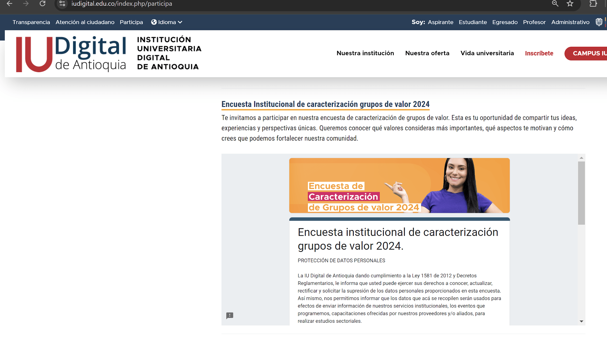 Se encuentra en proceso el desarrollo de la encuesta de caracterización de grupos de valor, la cual es un ejercicio de participación ciudadana y que permite la toma de decisiones. Se adjunta la encuesta y su publicación en el portal web institucional: https://www.iudigital.edu.co/index.php/participa https://drive.google.com/file/d/1ZLYn-5mJz8YI5wtsL-imiFPRV1GAacE_/view?usp=sharing | Desde la Oficina Asesora de Auditoría Interna se contrastó la información a través de la página WEB Institucional, en la cual invitan a ser parte activa de la toma de decisiones y el rumbo de nuestra institución. La IU. Digital de Antioquia en el menú Participa y ponen a disposición diferentes canales para que expreses tus ideas, aportes y sugerencias. https://www.iudigital.edu.co/index.php/participa Igualmente realizó una Encuesta institucional de caracterización grupos de valor 2024, como ejercicio de participación ciudadana. https://drive.google.com/file/d/1ZLYn-5mJz8YI5wtsL-imiFPRV1GAacE_/view | 33.3% |  |  |  |  | 100% | 66.7%
 | 4.3 | Evaluar, verificar y publicar los resultados del espacio de participación ciudadana. | Documento con resultados obtenidos del ejercicio de participación ciudadana. | 1 | 2024-01-01 | 2024-12-31 | Líder: Dirección de Planeación. Acompaña: Dirección de Comunicaciones y Mercadeo. Secretaría General. Líderes de proceso. | 100.00% | Como producto de las dos actividades realizadas y mencionadas en el ítem anterior, se publicó el Plan Anticorrupción y de Atención al Ciudadano y el Informe de Inquietudes de la Audiencia Pública de Rendición de cuentas. Las evidencias se encuentran disponibles en: 1. https://www.iudigital.edu.co/index.php/planeacion-presupuesto-informes/plan-accion 2.https://www.iudigital.edu.co/pdfs//participa/Rendici%C3%B3n%20de%20Cuentas/2023/Informe%20inquietudes%20Rendici%C3%B3n%20de%20Cuentas%20vigencia%202023.pdf | La Oficina Asesora de Auditoría Interna comprobó que por parte de la IU. Digital se público el documento con resultados obtenidos del ejercicio de participación ciudadana, dando respuesta a las consultas realizadas por los ciudadanos por los diferentes canales de comunicción dispuesto para la particvipación de los ciudadanos. Se evidencia con el siguiente Link: https://www.iudigital.edu.co/pdfs//participa/Rendici%C3%B3n%20de%20Cuentas/2023/Informe%20inquietudes%20Rendici%C3%B3n%20de%20Cuentas%20vigencia%202023.pdf | 33.33% | 100.00% | Esta acción se cumplió en su totalidad conforme a seguimiento relacionado en cuatrimestre anterior. | Desde la Oficina Asesora de Auditoría Interna se sustenta el cumplimiento de la actividad, en la cual se hace la Rendición Pública de Cuentas, Socialización para revisión del PAAC, Informes Financieros y Presupuestales, Informes de PQRSFD, Informe Independiente de Control Interno. https://www.iudigital.edu.co/index.php/siempre-pqrsfd https://www.iudigital.edu.co/index.php/rendicion-de-cuentas https://www.iudigital.edu.co/index.php/planeacion-y-presupuesto-participativo https://www.iudigital.edu.co/index.php/planeacion-presupuesto-informes/informes-trimestrales-acceso-informacion-quejas-reclamos | 33.3% |  |  |  |  | 100% | 66.7%
Canales de atención | 4.4 | Fortalecer los canales de atención al ciudadano como líneas telefónicas, atención a través de correos electrónicos, redes sociales y recepción de PQRSFD, etc. | Documento que contenga la gestión realizada frente al fortalecimiento de la atención al ciudadano. | 1 | 2024-01-01 | 2024-12-31 | Líder: Secretaría General. Acompaña: Dirección de Tecnología. Dirección Comunicaciones y Mercadeo. Vicerrectoría Académica (Coordinación de Registro y Control ). | 33.33% | - En el proceso de Atención al Ciudadano se centraliza la recepción de preguntas, solicitudes y PQRSFD que ingresan a través de los canales oficiales de comunicación: correo electrónico atencionalciudadano@iudigital.edu.co, la línea única de atención telefónica: (604) 520 07 50, el buzón PQRSFD, presencial y el formulario web G+ - Siempre PQRSFD https://iudigital.gmas.co/gmas/RegistroPQRS.public - La gestión y trámite de las solicitudes y PQRSFD está centralizado en el sistema de información G+ y se consolida en los informes mensuales y trimestrales: https://www.iudigital.edu.co/index.php/planeacion-presupuesto-informes/informes-trimestrales-acceso-informacion-quejas-reclamos | La Oficina Asesora de Auditoría Interna evidenció que la IU. Digital de Antioquia cuenta con canales que dan cuenta del fortalecimiento de atención al ciudadano como líneas telefónicas (604) 520 07 50, atención a través de correos electrónicos, redes sociales y recepción de PQRSFD a través del protal WEB y del sistema de información G+ lac ual se evalua de manera trimestral. Se evidencia con el siguiente Link: 1.https://iudigital.gmas.co/gmas/RegistroPQRS.public 2. https://www.iudigital.edu.co/index.php/planeacion-presupuesto-informes/informes-trimestrales-acceso-informacion-quejas-reclamos | 33.33% | 66.66% | - En el proceso estratégico de Atención al Ciudadano se centraliza la recepción de preguntas, solicitudes y PQRSFD que ingresan a través de los canales oficiales de comunicación: correo electrónico atencionalciudadano@iudigital.edu.co, la línea única de atención telefónica: (604) 520 07 50, el buzón PQRSFD, presencial y el formulario web G+ https://iudigital.gmas.co/gmas/RegistroPQRS.public - La gestión y trámite de las preguntas, solicitudes y PQRSFD está centralizado en el sistema de información G+, componente de Gestión Docuemental y se consolida en los informes mensuales y trimestrales. Publicación Informes de gestión PQRSFD trimestrales - Página web. https://www.iudigital.edu.co/index.php/planeacion-presupuesto-informes/informes-trimestrales-acceso-informacion-quejas-reclamos - Para el fortalecimiento de los canales de comunicación de cara a los grupos de valor, se viene adelantando una estrategia comunicacional que consta de: Boletín Somos tu voz, dirigido a los usuarios internos. Pódcast Somos tu voz, dirigido a los usuarios externos. Piezas gráficas en redes sociales y pantallas físicas del Nodo Subregional del Valle de Aburrá. | La Oficina Asesora de Auditoría Interna constató que la IU. Digital de Antioquia cuenta con canales que dan cuenta del fortalecimiento de atención al ciudadano como líneas telefónicas (604) 520 07 50, atención a través de correos electrónicos, redes sociales y recepción de PQRSFD a través del protal WEB y del sistema de información G+ la cual se evalua de manera trimestral. https://www.iudigital.edu.co/index.php/siempre-pqrsfd https://www.iudigital.edu.co/index.php/planeacion-presupuesto-informes/informes-trimestrales-acceso-informacion-quejas-reclamos | 33.33% |  |  |  |  | 100% | 66.7%
Talento humano | 4.5 | Incluir módulos o contenidos sobre la Política de Servicio al Ciudadano en los programas de inducción y reinducción | Socialización de la política de Servicio al Ciudadano con los colaboradores de la Institución. | 1 | 2024-01-01 | 2024-12-31 | Líder: Secretaría General. Acompaña: Dirección de Recursos Humanos. | 100.00% |  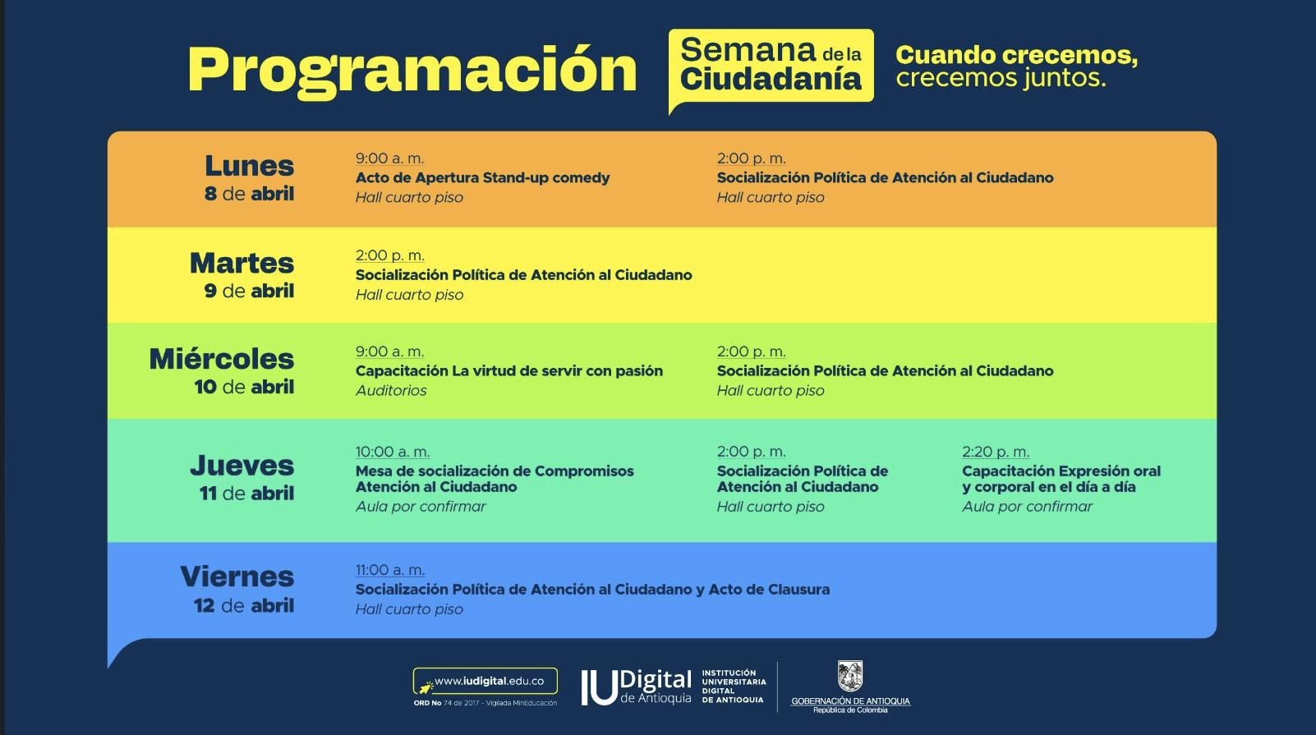 En el marco de la Semana de la Ciudadanía que se llevó a cabo entre el 8 y el 12 abril de 2024, se socializa la Política de Atención al Ciudadano, con la participación de las unidades administrativas de la IU Digital. | La Oficina Asesora de Auditoría Interna realizó la socialización de la semana de Atención al ciudadano en la semana de la política de Atención al Ciudadano con los colaboradores de la Institución, con la participación de todos los procesos de la IU. Digital. Se evidencia con el pantallazo de la programación realizada. | 33.33% | 100.00% | Cumplido en primer seguimiento | Desde la Oficina Asesora de Auditoría Interna se evidencia que la actividad se cumplió en un 100% desde el primer seguimiento, el cual se realizó el cuatrimestre anterior. | 33.3% |  |  |  |  | 100% | 66.7%
Relacionamiento con el ciudadano | 4.6 | Implementar mecanismos o herramientas para medir la percepción de los usuarios frente a la calidad de los servicios ofrecidos por la Institución y desarrollar mejoras en caso de aplicar. | Documento con resultados de las mediciones de percepción o satisfacción de los usuarios. | 1 | 2024-01-01 | 2024-12-31 | Líder: Secretaría General. | 33.33% | - Se envían encuestas de satisfacción diariamente a usuarios externos que son atendidos a través de los canales oficiales de comunicación. Evidencia: https://drive.google.com/drive/folders/1Mm5HZqzzfoz3gLGsBbDuJfpknqL4Bkmy - Se ha iniciado una actualización de las encuestas con el apoyo de la Dirección de Planeación, para lo cual se han desarrollado avances a través de sesiones de trabajo. | La Oficina Asesora de Auditoría Interna evidenció que la IU. Digital de Antioquia cuenta con canales que dan cuenta del fortalecimiento de atención al ciudadano como líneas telefónicas (604) 520 07 50, atención a través de correos electrónicos, redes sociales y recepción de PQRSDF a través del portal WEB y del sistema de información G+ la cual se evalúa de manera trimestral. Se evidencia con los archivos de: Encuestas de satisfacción Formato de Encuesta Calendario de Reuniones Resultados de las Encuestas de Satisfacción asimismo, se evidencia a través del siguiente Link: https://drive.google.com/drive/folders/1Mm5HZqzzfoz3gLGsBbDuJfpknqL4Bkmy | 33.33% | 33.33% | - Diariamente se envían encuestas de satisfacción a usuarios externos que son atendidos a través de los canales oficiales de comunicación. Envío por el correo electrónico atencionalciudadano@iudigital.edu.co - Avance en la actualización de las encuestas con el apoyo de la Dirección de Planeación. Borrador propuesta para la encuesta de satisfacción. https://docs.google.com/spreadsheets/d/1lGITV121Q74OG06PUZJyn0cs1QZFyASl/edit?usp=drive_link&ouid=108403658257332384844&rtpof=true&sd=true | La Oficina Asesora de Auditoría Interna evidenció que la IU. Digital de Antioquia cuenta con canales que dan cuenta del fortalecimiento de atención al ciudadano como líneas telefónicas (604) 520 07 50, atención a través de correos electrónicos, redes sociales y recepción de PQRSDF a través del portal WEB y del sistema de información G+ la cual se evalúa de manera trimestral. Se evidencia con los archivos de: Encuestas de satisfacción Formato de Encuesta Calendario de Reuniones Resultados de las Encuestas de Satisfacción https://docs.google.com/spreadsheets/d/1lGITV121Q74OG06PUZJyn0cs1QZFyASl/edit?usp=drive_link&ouid=108403658257332384844&rtpof=true&sd=true | 33.33% |  |  |  |  | 100% | 66.7%

 |  |  |  |  |  |  |  |  |  |  |  |  |  |  |  |  |  |  | Porcentaje de avance cumplimiento del componente |  | 72.2%

Firma evaluador del Plan |  | Jefe Oficina Asesora de Auditoría Interna

5. Transparencia
 | SEGUIMIENTO PLAN ANTICORRUPCIÓN Y DE ATENCIÓN AL CIUDADANO – PAAC 2024 DESDE LA OFICINA ASESORA DE AUDITORÍA INTERNA |  |  |  |  |  |  |  |  |  |  |  |  |  |  |  |  |  |  |  | Código: PI-F-30
 |  |  |  |  |  |  |  |  |  |  |  |  |  |  |  |  |  |  |  |  | Versión: 03

Componente No. 5. Transparencia: Este componente permite fortalecer los principios de transparencia y el acceso a la información pública mediante la disponibilidad de la información para los diferentes grupos de valor o interesados.
COMPONENTE 5: TRANSPARENCIA
Subcomponente | # | Actividad | Indicador | Meta | Fecha de inicio | Fecha de finalización | Área Responsable | % de Avance No. 1 | Primer Monitoreo Enero-Abril Planeación (Descripción) | Evaluación Oficina Asesora de Auditoría Interna (Descripción) | % de Avance No. 1 OAAI | % de Avance No. 2 | Segundo Monitoreo Mayo - Agosto Planeación (Descripción) | Evaluación agosto 2024 Oficina Asesora de Auditoría Interna (Descripción) | % de Avance No. 2 OAAI | % Avance No. 3 | Tercer Monitoreo Septiembre - Diciembre Planeación (Descripción) | Evaluación Oficina Asesora de Auditoría Interna (Descripción) | % de Avance No. 3 OAAI | % Máximo | % Total de Avance
Lineamientos de Transparencia Activa | 5.1 | Revisar y validar que la información requerida por la Ley de Transparencia se encuentre disponible para los grupos de valor o interesados. | Documento con seguimiento del cumplimiento de información requerida. | 1 | 2024-01-01 | 2024-12-31 | Líder: Dirección de Planeación. Acompaña: líderes de procesos (ejecución del cronograma). | 33.33% | La información es consolidada y revisada según el Calendario de la Procuraduría General de la Nación, aún no hay disposiciones públicas para esto; sin embargo, desde la Dirección de Planeación, se realizó constante seguimiento a la información disponible en el sitio web y la última medición con corte de agosto del 2023. La evidencia corresponde: 1. Informe de la Oficina Asesora de Auditoría Interna de la Institución : https://drive.google.com/file/d/1UbsP-TXrRKeoj_zfDrjGcMhlaYKyz7BL/view?usp=sharing 2. Pantallazo del puntaje en el aplicativo de la Procuraduría General de la Nación : https://drive.google.com/file/d/168I6qI1UN_lfO7aFeiUBfw6fcDP5Ssbb/view?usp=sharing 3. Esquema de publicación de la Información del Portal Web : https://drive.google.com/drive/folders/1bChZPpy7G_a_bqmCDrCR0j1-mrKmuU9E?usp=sharing 4. Solicitud actualización de la información en el Portal Web Institucional : https://drive.google.com/drive/folders/1GQYfW3V7-Si2RjimM2zZU_N0R_z8HBxU?usp=sharing | La Oficina Asesora de Auditoría Interna verifica que existe un Calendario de Obligaciones Legales y Administrativas, el cual aporta las fechas y las obligaciones que debe ser publicadas en el sitio Web apuntando al indicador de transparencia y acceso a la información ITA. por lo anterior, la Oficina Asesora de Auditoría Interna realizó seguimiento trimestral con corte a Abril de 2024, al Indicador de Transparencia y acceso a la información. Ley 1712 de 2014- ITA. Se evidencia con el último informe al corte de Abril de 2024 y el plan de mejoramiento https://drive.google.com/drive/u/0/folders/1MrtRb8uIebIf5gjshuYPl9wwvQ78yrX2 | 33.33% | 66.66% | Se completó el diligenciamiento del Índice de Transparencia y Acceso a la Información (ITA) para la presente vigencia, a través de la plataforma dispuesta por la Procuraduría General de la Nación, en cumplimiento con lo establecido en la Directiva 004 del 2024. Actualmente, esta en proceso la publicación de los resultados globales, que se realizará una vez concluido el calendario. Además, el autodiagnóstico del ITA obtuvo una calificación del 99%. Como evidencia se cuenta con las capturas de imagen de estos. https://drive.google.com/file/d/1XiWfzTKFfz65qlOOnoQEi5ZL2KdjYjS1/view?usp=sharing https://drive.google.com/file/d/1XiWfzTKFfz65qlOOnoQEi5ZL2KdjYjS1/view?usp=drive_link | Desde La Oficina Asesora de Auditoría Interna se cercioró que existe un Calendario de Obligaciones Legales y Administrativas, el cual aporta las fechas y las obligaciones que debe ser publicadas en el sitio Web apuntando al indicador de transparencia y acceso a la información ITA. La Oficina Asesora de Auditoría Interna realizó seguimiento trimestral con corte a Abril de 2024, al Indicador de Transparencia y acceso a la información. Ley 1712 de 2014- ITA. Asimismo, en cumplimiento con lo establecido en la Directiva 004 del 2024. Actualmente, esta en proceso la publicación de los resultados globales, que se realizará una vez concluido el calendario. Además, el autodiagnóstico del ITA obtuvo una calificación del 99%. tal como se evidencia con las capturas de imagen en los siguientes Link: https://drive.google.com/file/d/1XiWfzTKFfz65qlOOnoQEi5ZL2KdjYjS1/view?usp=sharing https://drive.google.com/file/d/1XiWfzTKFfz65qlOOnoQEi5ZL2KdjYjS1/view?usp=drive_link | 33.33% |  |  |  |  | 100% | 66.7%
 | 5.2 | Implementar acciones de mejora fruto del ejercicio de revisión y validación de la publicidad de información requerida (en caso de aplicar). | Documento con acciones de mejoramiento. | 1 | 2024-01-01 | 2024-12-31 | Líder: Dirección de Planeación. Acompaña: Dirección de Tecnología. Secretaría General. | 33.33% | El plan de mejoramiento derivado de la medición del índice de Transparencia (ITA), se realiza según el Calendario de la Procuraduría General de la Nación, las implementaciones a la fecha se hacen conforme a los resultados obtenidos de la vigencia 2023. La evidencia se encuentra disponible en: https://docs.google.com/spreadsheets/d/18aNLdSynFGIYAhNPReXl9RTUf98KvoVq/edit?usp=sharing&ouid=112460064576106288221&rtpof=true&sd=true | La Oficina Asesora de Auditoría Interna verifica que existe un Calendario de Obligaciones Legales y Administrativas, el cual aporta las fechas y las obligaciones que debe ser publicadas en el sitio Web apuntando al indicador de transparencia y acceso a la información ITA. por lo anterior, la Oficina Asesora de Auditoría Interna realizó seguimiento trimestral con corte a Abril de 2024, al Indicador de Transparencia y acceso a la información. Ley 1712 de 2014- ITA. Se evidencia con el último informe al corte de Abril de 2024 y el plan de mejoramiento https://drive.google.com/drive/u/0/folders/1MrtRb8uIebIf5gjshuYPl9wwvQ78yrX2 | 33.33% | 70.00% | Se hace el cierre al plan de Mejoramiento del ITA para la vigencia anterior a través de la plataforma gestión positiva (G+), teniendo en cuenta que : Acciones N° 747 y 749, se cumplen al 100% y la acción N°750 se amplia el plazo hasta el 13 de diciembre del presente año. Como evidencia se adjunta informe descargado directo de la plataforma: https://docs.google.com/spreadsheets/d/1ZcKizlu4rSn6neGnY3MM-I22bxqBHyuX/edit?usp=sharing&ouid=112460064576106288221&rtpof=true&sd=true | La Oficina Asesora de Auditoría Intena verificó que se cuenta con un plan de Mejoramiento del ITA desde la vigencia anterior a través de la plataforma gestión positiva (G+), teniendo en cuenta que las Acciones N° 747 y 749, se cumplen al 100% y la acción N°750 se amplia el plazo hasta el 13 de diciembre del presente año. Se evidencia desde el siguiente Link: https://docs.google.com/spreadsheets/d/1ZcKizlu4rSn6neGnY3MM-I22bxqBHyuX/edit?gid=1775258164#gid=1775258164 | 33.33% |  |  |  |  | 100% | 66.7%
Lineamientos de transparencia pasiva | 5.3 | Implementar canales para recibir las PQRSFD y realizar seguimiento a la trazabilidad de las mismas. | Informe de PQRSFD. | 3 | 2024-01-01 | 2024-12-31 | Líder: Secretaría General. | 33.33% | - El proceso de Atención al Ciudadano tiene implementados como canales oficiales de comunicación para la gestión y trámite de las PQRSFD, el correo electrónico atencionalciudadano@iudigital.edu.co, la línea única de atención telefónica: (604) 520 07 50, el buzón PQRSFD, presencial y el formulario web G+ - Siempre PQRSFD https://iudigital.gmas.co/gmas/RegistroPQRS.public - La recepción, verificación, registro y/o radicación, distribución y respuesta, se centraliza en el formulario del módulo de gestión documental del sistema de información G+, en donde además se hace el seguimiento a la oportunidad de respuesta de las PQRSFD con cinco (5) alertas automáticas (notificaciones). Estas alertas son enviadas a los correos electrónicos de los responsables (encargados de la gestión y trámite) de las PQRSFD en el 15%, 40%, 60%, y 80% del tiempo avanzado para dar respuesta, en concordancia con los términos legales. - Adicionalmente dos días a la semana equipo de Atención al Ciudadano realiza una revisión de los informes de las PQRSFD para verificar que la gestión y trámite de las PQRSFD se haya cerrado y para evaluar el avance (en términos de porcentaje) de aquellas que aún no han recibido respuesta. Cuando el porcentaje supera el 60%, se envía un correo electrónico al colaborador responsable de proporcionar la respuesta. Si, después de llevar a cabo las dos acciones mencionadas anteriormente, el trámite de la PQRSFD aún no se ha cerrado, los colaboradores se acercan al responsable para solicitarle que brinde una respuesta a la solicitud. - Finalmente, la gestión y trámite de las solicitudes y PQRSFD, se ve reflejada en los informes de PQRSFD, que se elaboran mensual y trimestralmente. | La Oficina Asesora de Auditoría Interna evidenció que la IU. Digital de Antioquia cuenta con canales que dan cuenta del fortalecimiento de atención al ciudadano como líneas telefónicas (604) 520 07 50, atención a través de correos electrónicos, redes sociales y recepción de PQRS a través del portal WEB y del sistema de información G+ lac ual se evalúa de manera trimestral. Se evidencia con los archivos de: Encuestas de satisfacción Formato de Encuesta Calendario de Reuniones Resultados de las Encuestas de Satisfacción asimismo, se evidencia a través del siguiente Link: https://drive.google.com/drive/folders/1Mm5HZqzzfoz3gLGsBbDuJfpknqL4Bkmy | 33.33% | 33.33% | - El proceso de Atención al Ciudadano tiene implementados como canales oficiales de comunicación para la gestión y trámite de las PQRSFD, el correo electrónico atencionalciudadano@iudigital.edu.co, la línea única de atención telefónica: (604) 520 07 50, el buzón PQRSFD, presencial y el formulario web G+ - Siempre PQRSFD https://iudigital.gmas.co/gmas/RegistroPQRS.public - La recepción, verificación, registro y/o radicación, distribución y respuesta, se centraliza en el formulario del módulo de gestión documental del sistema de información G+, en donde además se hace el seguimiento a la oportunidad de respuesta de las PQRSFD con cinco (5) alertas automáticas (notificaciones). Estas alertas son enviadas a los correos electrónicos de los responsables (encargados de la gestión y trámite) de las PQRSFD en el 15%, 40%, 60%, y 80% del tiempo avanzado para dar respuesta, en concordancia con los términos legales. - Adicionalmente dos días a la semana equipo de Atención al Ciudadano realiza una revisión de los informes de las PQRSFD para verificar que la gestión y trámite de las PQRSFD se haya cerrado y para evaluar el avance (en términos de porcentaje) de aquellas que aún no han recibido respuesta. Cuando el porcentaje supera el 60%, se envía un correo electrónico al colaborador responsable de proporcionar la respuesta. Si, después de llevar a cabo las dos acciones mencionadas anteriormente, el trámite de la PQRSFD aún no se ha cerrado, los colaboradores se acercan al responsable para solicitarle que brinde una respuesta a la solicitud. - Finalmente, la gestión y trámite de las solicitudes y PQRSFD, se ve reflejada en los informes de PQRSFD, que se elaboran mensual y trimestralmente. https://drive.google.com/file/d/1-PY0UDBByneEHSAL_ql9SY0BhZAWAj8-/view?usp=drive_link https://drive.google.com/file/d/14iE-tCC3fWrUxrmZ3VJ7PUywanlhTDab/view?usp=drive_link https://drive.google.com/file/d/1MGHUGVaKePY8Sfmxd-1CgU130gsgNleT/view?usp=drive_linkhttps://drive.google.com/file/d/1jnuz | La Oficina Asesora de Auditoría Interna evidenció que la IU. Digital de Antioquia cuenta con canales que dan cuenta del fortalecimiento de atención al ciudadano como líneas telefónicas (604) 520 07 50, atención a través de correos electrónicos, redes sociales y recepción de PQRSFD a través del portal WEB y del sistema de información G+ lac ual se evalúa de manera trimestral. Se evidencia con los archivos de: Encuestas de satisfacción Formato de Encuesta Calendario de Reuniones Resultados de las Encuestas de Satisfacción asimismo, se evidencia a través del siguiente Link: https://drive.google.com/file/d/1-PY0UDBByneEHSAL_ql9SY0BhZAWAj8-/view?usp=drive_link https://drive.google.com/file/d/14iE-tCC3fWrUxrmZ3VJ7PUywanlhTDab/view?usp=drive_link https://drive.google.com/file/d/1MGHUGVaKePY8Sfmxd-1CgU130gsgNleT/view?usp=drive_linkhttps://drive.google.com/file/d/1jnuz3v8MQCUl8QMjYy3WZfvGukvC8k1j/view?usp=drive_link | 33.33% |  |  |  |  | 100% | 66.7%
Elaboración de los Instrumentos de Gestión de la Información | 5.4 | Actualizar los mecanismos de consulta de información de la normativa institucional. | Sistema de gestión documental normativo actualizado permanentemente | 1 | 2024-01-01 | 2024-12-31 | Líder: Secretaría General. Acompaña: Dirección de Planeación. | 100.00% |  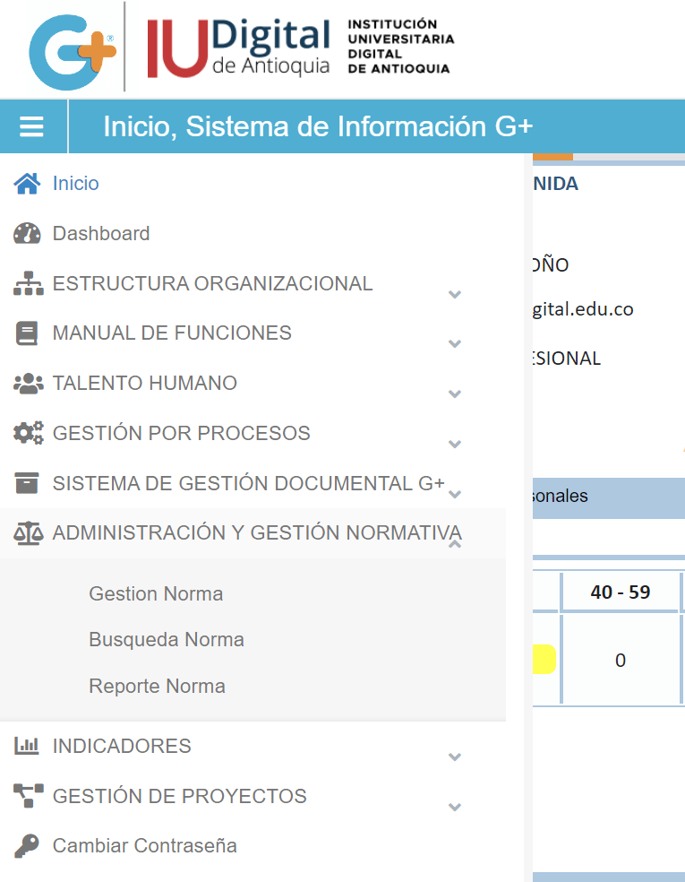 La normativa institucional es cargada en tiempo real en el sistema de gestión documental G+, en el módulo "Administración y Gestión Normativa": https://iudigital.gmas.co/gmas/ReporteNorma.public | La Oficina Asesora de Auditoría Interna contrastó que la IU. Digital de Antioquia cuenta con un sistema de Información, el cual contiene el módulo de Gestión Documental, y contiene todos los requerimientos de Ley 594 de 2000. Se evidencia con el Link del sistema de información: https://iudigital.gmas.co/gmas/ReporteNorma.public | 33.33% | 100.00% | La normativa institucional es cargada en tiempo real en el sistema de gestión documental G+, en el módulo "Administración y Gestión Normativa": https://iudigital.gmas.co/gmas/ReporteNorma.public | Desde la Oficina Asesora de Auditoría Interna se contrastó que la IU. Digital de Antioquia cuenta con un sistema de Información, el cual contiene el módulo de Gestión Documental, y contiene todos los requerimientos de Ley 594 de 2000. Se evidencia con el Link del sistema de información: https://iudigital.gmas.co/gmas/ReporteNorma.public | 33.33% |  |  |  |  | 100% | 66.7%
 | 5.5 | Documentar o actualizar el Plan de Institucional de Archivos-PINAR acorde con los lineamientos del Archivo General de la Nación. | PINAR documentado y/o actualizado. | 1 | 2024-01-01 | 2024-01-31 | Líder: Secretaría General. | 100.00% | 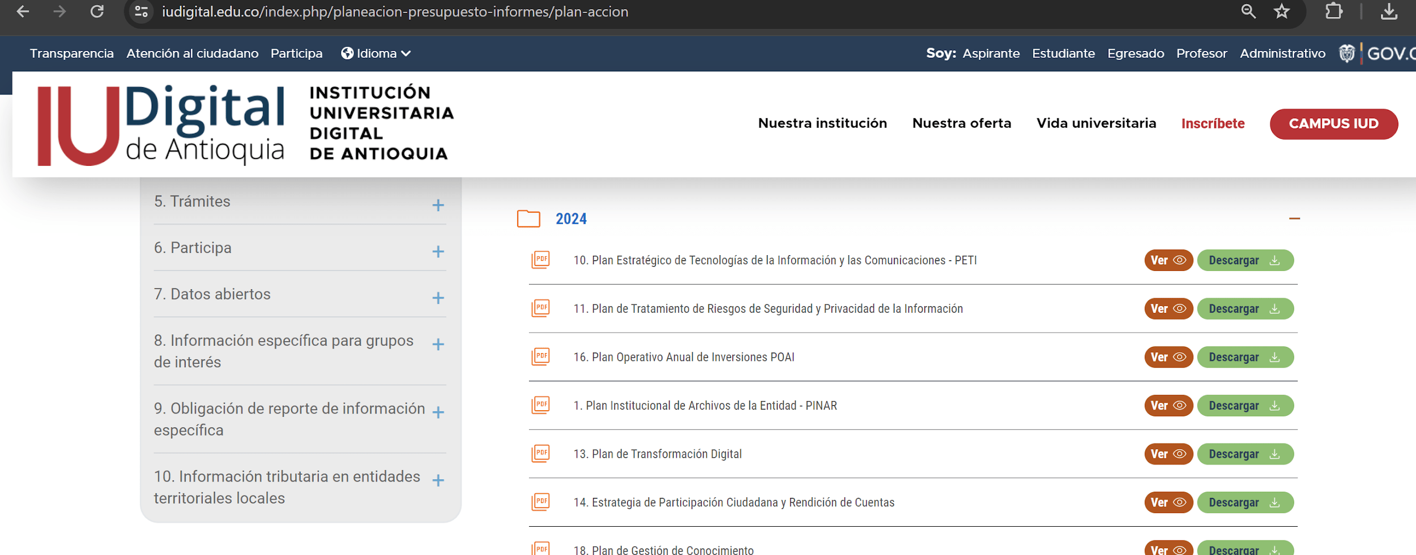  El Plan Institucional de Archivos PINAR 2024 fue presentado ante el Comité de Gestión y Desempeño el 29 de enero de 2024, y se formalizó por medio de la Resolución Rectoral Nro. 202401941 “Por la cual se adoptan y se integran los planes Institucionales y estratégicos al Plan de Acción de la vigencia 2024 de la Institución Universitaria Digital de Antioquia – IU. Digital”. Ambos documentos, se encuentran disponibles en el sitio web Institucional: https://www.iudigital.edu.co/index.php/planeacion-presupuesto-informes/plan-accion Cabe aclarar que este Plan tiene su propio seguimiento semestral realizado por la dirección de Planeación de la entidad y que para este año se encuentra programado para el 27 de junio. | Desde la Oficina Asesora de Auditoría Interna se comprueba el cumplimiento El Plan Institucional de Archivos PINAR de la IU. Digital, el cual fue presentado ante el Comité de Gestión y Desempeño el 29 de enero de 2024, y se formalizó por medio de la Resolución Rectoral Nro. 202401941 “Por la cual se adoptan y se integran los planes Institucionales y estratégicos al Plan de Acción de la vigencia 2024. Se evidecnia con la publicación en el protal WEB: https://www.iudigital.edu.co/index.php/planeacion-presupuesto-informes/plan-accion | 33.33% | 100.00% | El Plan Institucional de Archivos PINAR 2024 fue presentado ante el Comité de Gestión y Desempeño el 29 de enero de 2024, y se formalizó por medio de la Resolución Rectoral Nro. 202401941 “Por la cual se adoptan y se integran los planes Institucionales y estratégicos al Plan de Acción de la vigencia 2024 de la Institución Universitaria Digital de Antioquia – IU. Digital”. Ambos documentos, se encuentran disponibles en el sitio web Institucional: https://www.iudigital.edu.co/index.php/planeacion-presupuesto-informes/plan-accion Cabe aclarar que este Plan tiene su propio seguimiento semestral realizado por la Dirección de Planeación de la entidad. Para la actual vigencia se realizó el seguimiento correspondiente al primer semestre: https://docs.google.com/spreadsheets/d/1bRylkaz3eA_55ITE8R26Mk1g5iACSKLY/edit?usp=drive_link&ouid=108403658257332384844&rtpof=true&sd=true | Desde la Oficina Asesora de Auditoría Interna se comprueba el cumplimiento del Plan Institucional de Archivos PINAR de la IU. Digital, el cual fue presentado ante el Comité de Gestión y Desempeño el 29 de enero de 2024, y se formalizó por medio de la Resolución Rectoral Nro. 202401941 “Por la cual se adoptan y se integran los planes Institucionales y estratégicos al Plan de Acción de la vigencia 2024. Se evidencia con la publicación en el protal WEB: https://docs.google.com/spreadsheets/d/1bRylkaz3eA_55ITE8R26Mk1g5iACSKLY/edit?usp=drive_link&ouid=108403658257332384844&rtpof=true&sd=true | 33.33% |  |  |  |  | 100% | 66.7%

 |  |  |  |  |  |  |  |  |  |  |  |  |  |  |  |  |  |  | Porcentaje de avance cumplimiento del componente: |  | 66.7%

Firma evaluador del Plan |  | Jefe Oficina Asesora de Auditoría Interna

6. Iniciativas adicionales
SEGUIMIENTO PLAN ANTICORRUPCIÓN Y DE ATENCIÓN AL CIUDADANO – PAAC 2024 DESDE LA OFICINA ASESORA DE AUDITORÍA INTERNA |  |  |  |  |  |  |  |  |  |  |  |  |  |  |  |  |  |  |  | Código: PI-F-30
 |  |  |  |  |  |  |  |  |  |  |  |  |  |  |  |  |  |  |  | Versión: 03
INICIATIVAS ADICIONALES - SEGUIMIENTO PLAN ANTICORRUPCIÓN Y DE ATENCIÓN AL CIUDADANO – PAAC 2024 DESDE LA OFICINA ASESORA DE AUDITORÍA INTERNA

Componente No. 6. Iniciativas adicionales: En esta sección se relacionan las iniciativas adicionales que se tienen contempladas para fortalecer una cultura de la integridad que permita generar sentido de pertenencia por parte de los colaboradores.

# | Actividad | Indicador | Meta | Fecha de inicio | Fecha de finalización | Área Responsable | % de Avance No. 1 | Primer Monitoreo Enero-Abril Planeación (Descripción) | Evaluación Oficina Asesora de Auditoría Interna (Descripción) | % de Avance No. 1 OAAI | % de Avance No. 2 | Segundo Monitoreo Mayo - Agosto Planeación (Descripción) | Evaluación agosto 2024 Oficina Asesora de Auditoría Interna (Descripción) | % de Avance No. 2 OAAI | % Avance No. 3 | Tercer Monitoreo Septiembre - Diciembre Planeación (Descripción) | Evaluación Oficina Asesora de Auditoría Interna (Descripción) | % de Avance No. 3 OAAI | % Máximo | % Total de Avance
6.1 | Documentar y socializar los lineamientos sobre conflictos de intereses. | Documento aprobado y socializado. | 1 | 2024-01-01 | 2024-12-31 | Líder: Secretaría General. | 0.00% | Se encuentra en construcción la estrategia de difusión para 2024 que será realizada en el segundo semestre del año | 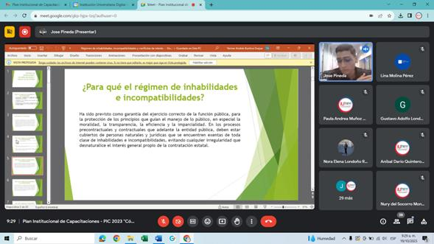 La Oficina Asesora de Auditoría Interna verificó la existencia de la RESOLUCIÓN RECTORAL No. 1076 07 de septiembre de 2022, “Por la cual se adopta el Manual de Conflictos de Intereses de la Institución Universitaria Digital de Antioquia – IU. Digital. Igualmente, se cuenta con el formato Código: GJ-F-031 DECLARACIÓN DE CONFLICTO DE INTERÉS EN ACTUACIONES ADMINISTRATIVAS. Además, el día 19 de octubre de 2023 se realizó la socialización y capacitación sobre Código de Integridad y el Conflicto de Interés: Se evidencia con pantallazos de la capacitación y socialización: | 33.33% | 100.00% | La IU. Digital cuenta con la Resolución Rectoral 1076 de 2022 “Por la cual se adopta el Manual de Conflictos de Intereses de la Institución Universitaria Digital de Antioquia – IU. Digital" De igual manera, el día 01 de agosto de 2024,se realizó capacitación en el tema a todos los miembros de la Institución. https://drive.google.com/drive/folders/1O4fxVc7Z-rpRyN7TfIO0Vyz3NlroJJ76?usp=drive_link | La Oficina Asesora de Auditoría Interna verificó la existencia de la RESOLUCIÓN RECTORAL No. 1076 07 de septiembre de 2022, “Por la cual se adopta el Manual de Conflictos de Intereses de la Institución Universitaria Digital de Antioquia – IU. Digital. Igualmente, se cuenta con el formato Código: GJ-F-031 DECLARACIÓN DE CONFLICTO DE INTERÉS EN ACTUACIONES ADMINISTRATIVAS. Asimismo, se realizó la capacitación en lo realacionado con el tema en mención. Se evidencia a través del siguiente Link: https://drive.google.com/drive/folders/1O4fxVc7Z-rpRyN7TfIO0Vyz3NlroJJ76?usp=drive_link | 33.33% |  |  |  |  | 100% | 66.7%
6.2 | Desarrollar acciones que permitan generar sensibilización en los colaboradores frente a la importancia del Código de Integridad. | Acciones de sensibilización desarrolladas. | 1 | 2024-01-01 | 2024-12-31 | Líder. Dirección de Recursos Humanos. | 0.00% | Estas actividades se tienen programadas para el segundo semestre de la vigencia 2024. | La Oficina Asesora de Auditoría Interna comprobó la existencia de la RESOLUCIÓN RECTORAL No. 438 17 de febrero de 2021, “Por medio de la cual se adopta el Código de Integridad del Servicio Público y se crea el Comité de Integridad de la Institución Universitaria Digital de Antioquia.” Asimismo, el día 19 de octubre de 2023 se realizó la socialización y capacitación sobre Código de Integridad y el Conflicto de Interés: Se evidencia con pantallazos de la capacitación y socialización: |  | 100.00% | Se Ejecutó esta actividad el 21 de mayo de 2024: https://drive.google.com/drive/folders/1wFzyZDOxT1ZiWXwpdWBH2cyblMSIYq5G | La Oficina Asesora de Auditoría Interna comprobó la existencia de la RESOLUCIÓN RECTORAL No. 438 17 de febrero de 2021, “Por medio de la cual se adopta el Código de Integridad del Servicio Público y se crea el Comité de Integridad de la Institución Universitaria Digital de Antioquia.” Asimismo, el día 21 de mayo del 2024 Se Ejecutó capacitación realacionado con el tema y se evidencia a través del siguiente Link: https://drive.google.com/drive/folders/1wFzyZDOxT1ZiWXwpdWBH2cyblMSIYq5G | 33.3% |  |  |  |  | 100% | 33.3%
6.3 | Ofrecer a los grupos de valor e interesados mecanismos para realizar denuncias | Mecanismo de denuncias disponible. | 1 | 2024-01-01 | 2024-12-31 | Líder: Secretaría General. | 100.00% | 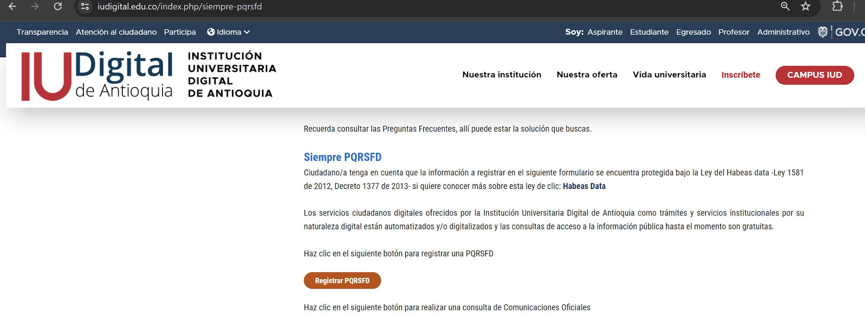 En la página web se cuenta con el micrositio de "Atención al Ciudadano", donde se tiene disponible el enlace para registrar denuncias a través de PQRSFD: https://www.iudigital.edu.co/index.php/siempre-pqrsfd Link directo a G+: https://iudigital.gmas.co/gmas/RegistroPQRS.public | Desde la Oficina Asesora de Auditoría Interna comprobó que la IU. Digital de Antioquia cuenta con canales de comunicación que dan cuenta del fortalecimiento de atención al ciudadano como líneas telefónicas (604) 520 07 50, atención a través de correos electrónicos, redes sociales y recepción de PQRSFD a través del portal WEB y del sistema de información G+ , para que los interesados o grupo de valor interponga cualquier tipo de comunicados a la IU. Digital. Se evidencia con el siguiente Link: https://iudigital.gmas.co/gmas/RegistroPQRS.public | 33.33% | 100.00% | El micrositio continua funcionando sin novedades. | Desde la Oficina Asesora de Auditoría Interna se comprobó que la IU. Digital de Antioquia cuenta con canales de comunicación que dan cuenta del fortalecimiento de atención al ciudadano como líneas telefónicas (604) 520 07 50, atención a través de correos electrónicos, redes sociales y recepción de PQRSFD a través del portal WEB y del sistema de información G+ , para que los interesados o grupos de valor interponga cualquier tipo de comunicados a la IU. Digital. Se evidencia con el siguiente Link: https://iudigital.gmas.co/gmas/RegistroPQRS.public | 33.3% |  |  |  |  | 100% | 66.7%
6.4 | Celebración semana del ciudadano Campaña de apoyo a los ciudadanos y grupos de interés de la Entidad para implementar actividades en cumplimiento de normatividad de Participación ciudadana bajo el Rol de Liderazgo Estratégico y Enfoque hacia la Prevención. | Campaña ejecutada. | 1 | 2024-01-01 | 2024-12-31 | Líder: Oficina Asesora de Auditoría Interna y Secretaria General con el proceso de Atención al Ciudadano Apoya: Rectoría, Dirección de Planeación y Dirección de Comunicaciones y Mercadeo | 100.00% | La Semana de la Ciudadanía fue desarrollada entre el 8 y el 12 abril de 2024, donde se ejecutaron varias actividades bajo el liderazgo de la Rectoría, Auditoría Interna y la Secretaría General en armonización con las dependencias administrativas. Se relaciona la programación dispuesta en esta semana: | "La Oficina Asesora de Auditoría Interna realizó la socialización de la semana de Atención al ciudadano en la semana de la política de Atención al Ciudadano con los colaboradores de la Institución, con la participación de todos los procesos de la IU. Digital. Se evidencia con el pantallazo de la programación realizada. | 100.00% |  | Esta actividad se culminó en cuatrimestre anterior. | Desde la Oficina Asesora de Auditoría Interna se evidencia que la actividad se cumplió en un 100% desde el primer seguimiento, el cual se realizó el cuatrimestre anterior. |  |  |  |  |  | 100% | 100.0%
6.5 | Celebración semana de control interno Campaña de sensibilización y capacitación al personal en cuanto a la importancia de implementar el principio del autocontrol, el cual permite fortalecer el Sistema de Control Interno y por lo tanto la mejora continua de la Institución bajo el Rol de Liderazgo Estratégico y Enfoque hacia la Prevención. | Campaña ejecutada. | 1 | 2024-01-01 | 2024-12-31 | Líder: Oficina Asesora de Auditoría Interna y Dirección de Planeación Apoya: Rectoría y Dirección de Comunicaciones y Mercadeo | 0.00% | Esta actividad se encuentra pendiente por desarrollar y está dentro de los tiempos planificados. | La celebración de la semana de control interno se encuentra programada para el segundo semestre del 2024. |  |  | Del 20 al 23 de agosto, se celebró la Semana de Control Interno en la IU Digital de Antioquia, donde se realizaron actividades de capacitación al personal en pro de la aplicación del principio de autocontrol y demás conceptos que permiten acercarnos a la ejecución del Sistema de Control Interno. https://drive.google.com/drive/folders/1dIEalQkl0-mPRiTrMc5WfUpJQW6UzMNQ?usp=drive_link | La Oficina Asesora de Auditoria Interna se realizaron las actividades de la Semana de Control Interno en la IU. Digital de Antioquia, del 20 al 23 de agosto del 2024, donde se realizaron actividades de capacitación al personal en pro de la aplicación del principio de autocontrol y demás conceptos que permiten tener conocimiento que el Sistema de Control Interno somos todos los colaboradores de la IU. Digital de Antioquia. https://drive.google.com/drive/folders/1dIEalQkl0-mPRiTrMc5WfUpJQW6UzMNQ?usp=drive_link | 100% |  |  |  |  | 100% | 100.0%
6.6 | Celebración semana anticorrupción y transparencia Campaña de sensibilización y capacitación para dar a conocer la normatividad anticorrupción e implementar el principio de la Transparencia como obligatorio para cada uno de los integrantes de la Entidad independiente de su clase de vinculación bajo el Rol de Liderazgo Estratégico y Enfoque hacia la Prevención. | Campaña ejecutada. | 1 | 2024-01-01 | 2024-12-31 | Líder: Oficina Asesora de Auditoría Interna y Secretaria General Apoya: Rectoría, Dirección de Planeación y Dirección de Comunicaciones y Mercadeo | 0.00% | Esta actividad se encuentra pendiente por desarrollar y está dentro de los tiempos planificados. | La Celebración semana anticorrupción y transparencia se encuentra programada para el segundo semestre del 2024. |  |  | Esta actividad se encuentra programada para el cuarto trimestre del año 2024. Se puede consultar el Programa Anual de Auditorias 2024 en el sitio web de la Institución, donde se encuentra planificado: https://www.iudigital.edu.co/index.php/planeacion-presupuesto-informes/plan-accion | La celebración de la semana Anticorrupción y Transparencia se encuentra programada para el segundo semestre del 2024 para el mes de diciembre, de acuerdo al Programa Anual de Auditoría de la presente vigencia. Se evidencia con el siguiente LInk el cual contiene el programa Anual de Auditoría: https://docs.google.com/spreadsheets/d/1JSXxplsW9SO3GGxKcD6KnNuNAS0PF9h_/edit?gid=1287675976#gid=1287675976 |  |  |  |  |  | 100% | 0.0%

 |  |  |  |  |  |  |  |  |  |  |  |  |  |  |  |  |  | Porcentaje de avance cumplimiento del componente: |  | 61.1%

Firma evaluador del Plan |  | Jefe Oficina Asesora de Auditoría Interna

